策略分析
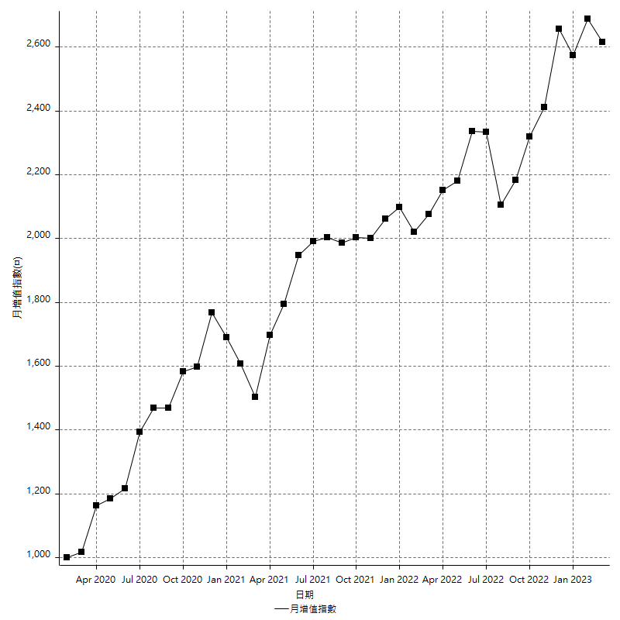
策略績效總結果

 | 所有交易 | 多單 | 空單
淨利 | 316600 | 2400 | 314200
毛利 | 1402600 | 10800 | 1391800
毛損 | -1086000 | -8400 | -1077600
調整後淨利 | 116989.15796 | -16800 | 115488.66563
調整後毛利 | 1291366.5846 | 0 | 1281074.3372
調整後毛損 | -1174377.4266 | -16800 | -1165585.6716
特定淨利 | -19800 | 2400 | -22200
特定毛利 | 1066200 | 10800 | 1055400
特定毛損 | -1086000 | -8400 | -1077600
帳戶所需金額 | 68800 | 8400 | 67400
帳戶報酬 | 460.1744186 | 28.571428571 | 466.17210682
初始資本報酬 | 158.3 | 1.2 | 157.1
最大策略虧損 | -72200 | -12400 | -68800
最大策略虧損 (%) | -19.856985699 | -6.2 | -18.811881188
最大平倉交易虧損 | -68800 | -8400 | -67400
最大平倉交易虧損 (%) | -19.058171745 | -4.2 | -17.506925208
最大的策略虧損報酬 | 4.3850415512 | 0.1875 | 4.5668604651
獲利因子 | 1.2915285451 | 1.2857142857 | 1.2915738679
調整獲利因子 | 1.0996180234 | 0 | 1.099082091
特定獲利因子 | -0.9817679558 | 1.2857142857 | -0.9793986637
最大持有契約數量 | 1 | 1 | 1
滑價支付 | 80400 | 800 | 79600
佣金支付 | 0 | 0 | 0
未平倉部位損益 | n/a | n/a | n/a
年報酬率 | 51.394384359 | 0.38959735459 | 51.004787005
月報酬率 | 4.2828653633 | 0.032466446215 | 4.250398917
買進持有績效 | 71211.34461 | 6008.6950879 | 71211.34461
平均月報酬 | 8331.5789474
月報酬的標準差 | 19508.239496

績效比率

成長潛力比(Upside Potential Ratio) | 59.354282213
夏普比率 | 0.48145608418
索丁諾比率 | 0.8844804472
Fouse 比率 | 0.024330418969
Calmar 比率 | 0.0055775577558
Sterling 比率 | 0.0019555368787
淨利/最大損失百分比 | 3769.047619
淨利/最大交易績效拉回百分比 | 3957.5
淨利/最大策略績效拉回百分比 | 438.50415512
特定淨利/最大損失百分比 | -235.71428571
特定淨利/最大交易績效拉回百分比 | -247.5
特定淨利/最大策略績效拉回百分比 | -27.423822715
調整後淨利/最大損失百分比 | 1392.728071
調整後淨利/最大交易績效拉回百分比 | 1462.3644746
調整後淨利/最大策略績效拉回百分比 | 162.03484483

時間分析

交易期間 | 3 Yrs, 1 Mth, 3 Dys, 11 Mins
策略在市場的時間 | 12 Dys, 12 Hrs, 25 Mins
策略在市場的時間百分比 | 1.112646766
最長的持平期間 | 28 Dys, 19 Hrs, 34 Mins
最大獲利日期 | 2021-05-19
最大虧損日期 | 2020-02-12
最大策略虧損日期 | 3/10/21
最大平倉交易虧損日期 | 3/3/21

詳細權益曲線

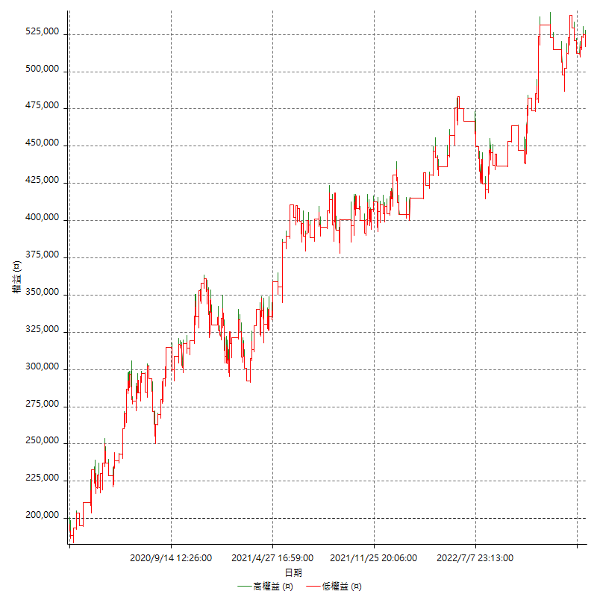

詳細權益曲線及績效拉回

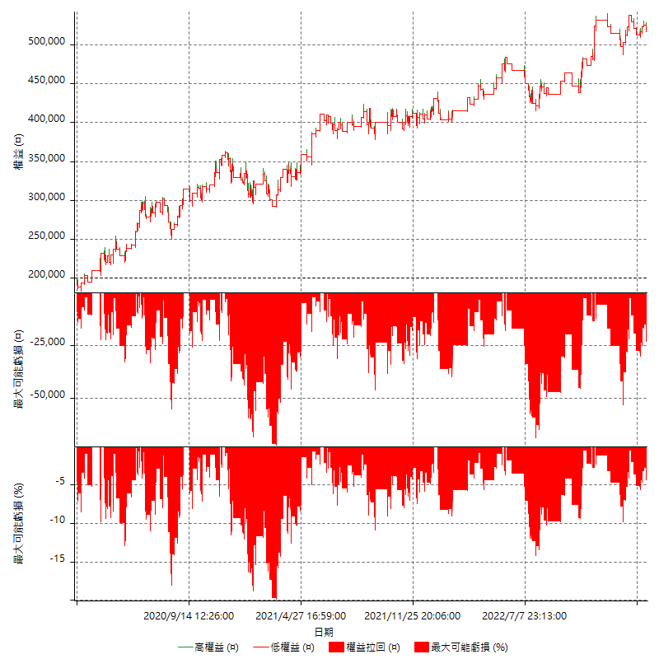

多單詳細權益曲線

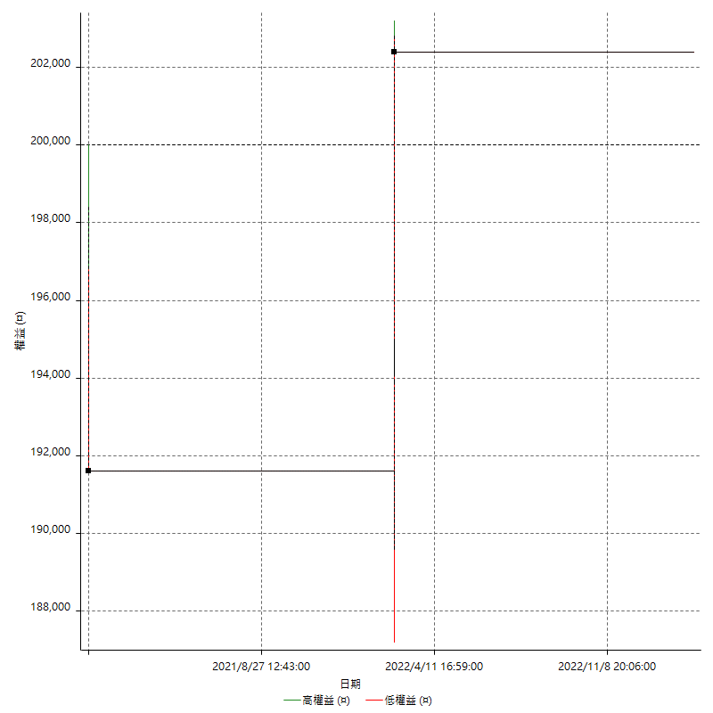

空單詳細權益曲線

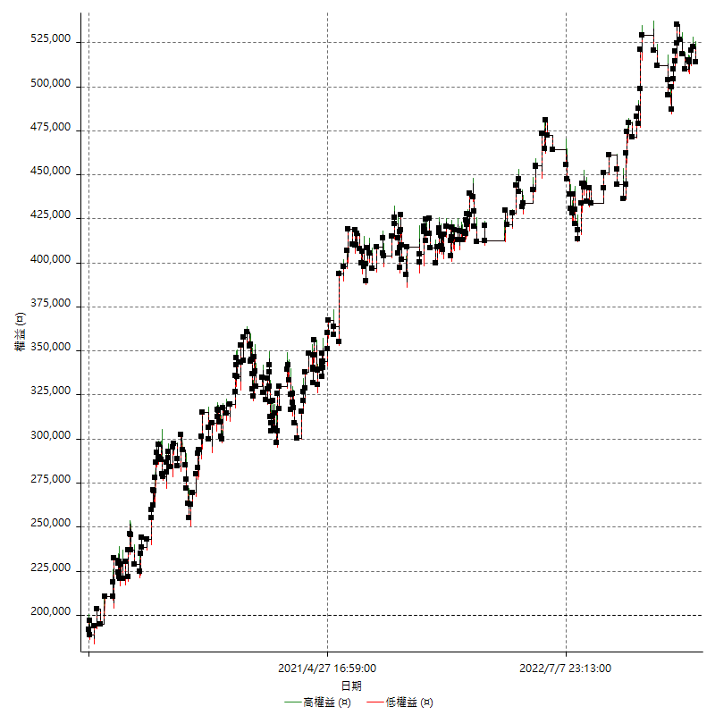

權益增加 & 拉回

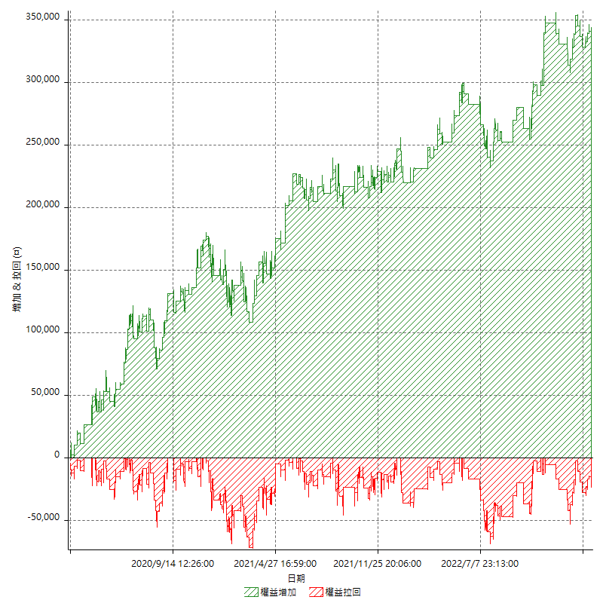

權益增加 & 拉回(%)

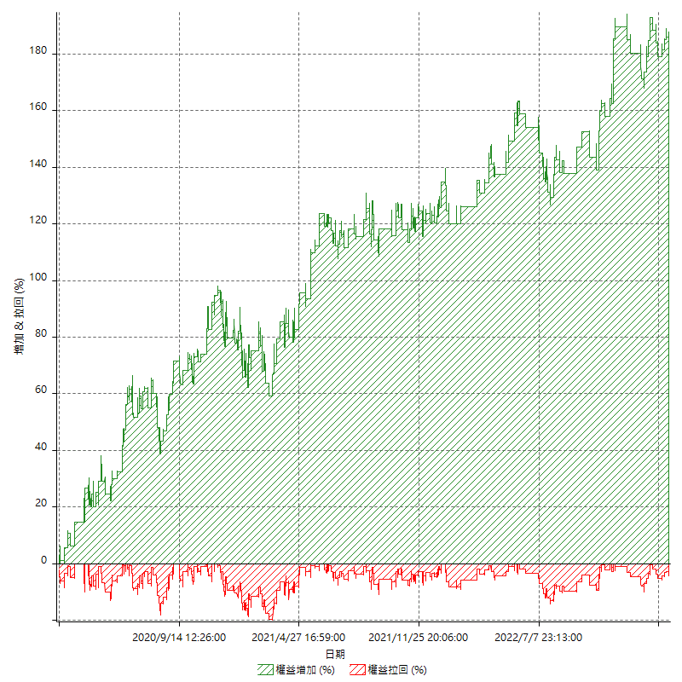

平倉權益曲線

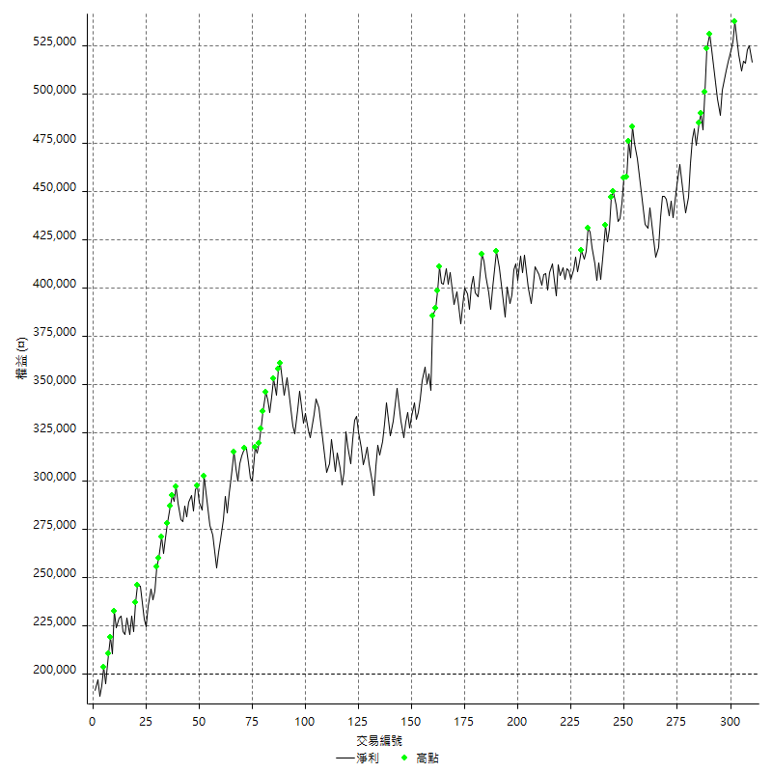

平倉權益曲線及績效拉回

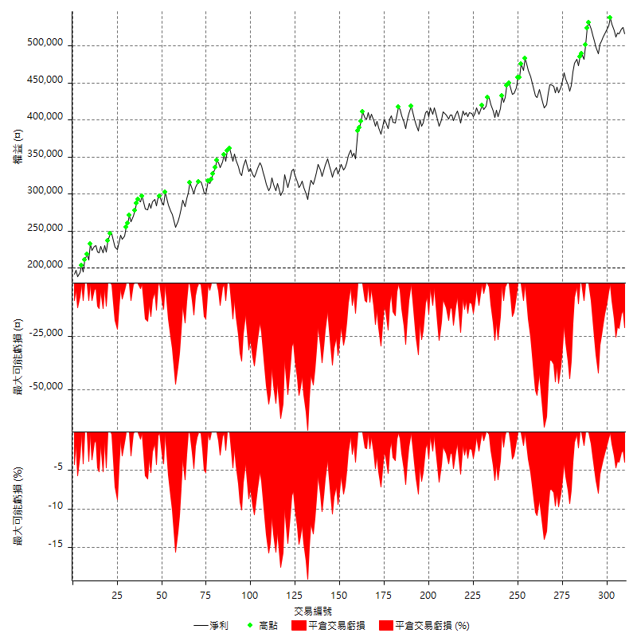

買進持有績效



月增值指數

交易分析
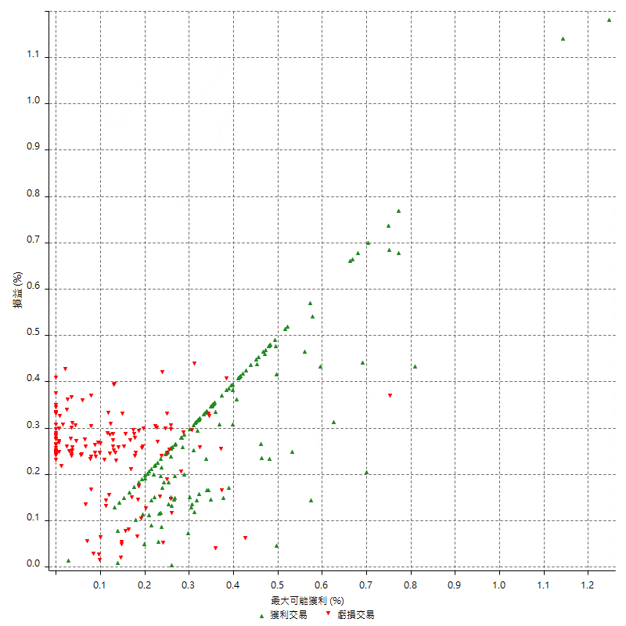
總交易分析

 | 所有交易 | 多單 | 空單
交易總次數 | 310 | 2 | 308
未平倉交易總數量 | 0 | 0 | 0
獲利交易次數 | 159 | 1 | 158
虧損交易次數 | 151 | 1 | 150
勝率 | 51.290322581 | 50 | 51.298701299
平均交易(獲利 & 虧損) | 1021.2903226 | 1200 | 1020.1298701
平均獲利交易 | 8821.3836478 | 10800 | 8808.8607595
平均虧損交易 | -7192.0529801 | -8400 | -7184
平均獲利/平均虧損 比率 | 1.2265459768 | 1.2857142857 | 1.2261777226
最大的交易獲利 | 38400 | 10800 | 38400
最大的交易虧損 | -8400 | -8400 | -8400
平倉交易的平均K棒數 | 4 | 4.5 | 4
獲利平倉交易的平均K棒數 | 3.9 | 7 | 3.9
虧損平倉交易的平均K棒數 | 4.2 | 2 | 4.2
平倉交易間的平均K棒數 | n/a | n/a | n/a
獲利平倉交易間的平均K棒數 | 325.6 | 52384 | 327.7
虧損平倉交易間的平均K棒數 | 342.8 | 52389 | 345.1

極端交易

 | 全部 | 正 | 負
1 Std. Deviation of Avg. Trade | 8905.2218207 | 4919.1226549 | 2339.9009432
平均交易金額 +1標準差 | 9926.5121433 | 13740.506303 | -4852.152037
平均交易金額 -1標準差 | -7883.9314981 | 3902.2609929 | -9531.9539233
極端交易次數 | 18 | 18 | 0
極端交易損益比 |  | 336400

最大獲利/最大虧損

 | 最大可能獲利 | 最大可能虧損
最大值 | 40400 | -8000
最大值日期 | 2021-05-19 | 2020-02-12
平均值 | 7050.3225806 | -5114.1935484
最大值 (%) | 1.2462981244 | -0.4158004158
最大值 (%) 日期 | 2021-05-19 | 2020-03-26
平均值 (%) | 0.2442572551 | -0.17472454393
1標準差 | 5282.5458974 | 2911.420181
平均交易金額 +1標準差 | 12332.868478 | -2202.7733674
平均交易金額 -1標準差 | 1767.7766833 | -8025.6137294

交易序列分析

Z值 | -0.50058456748
信賴界限 | 0.38333692135
策略精確預期 | 1021.2903226
最大連續獲利交易次數 | 7
最大連續虧損交易次數 | 7
最大連續獲利金額 | 63600
最大連續虧損金額 | -52600
最大連續獲利 (%) | 18.328530259
最大連續虧損 (%) | -15.6187955

交易序列統計量

連續獲利 | 序列編號 | 序列的平均獲利 | 下筆交易的平均虧損
1 | 26 | 9838.4615385 | -7292.3076923
2 | 28 | 8282.1428571 | -6907.1428571
3 | 11 | 9018.1818182 | -7200
4 | 8 | 9237.5 | -6275
5 | 1 | 8320 | -8400
7 | 1 | 6885.7142857 | -8400
連續虧損 | 序列編號 | 序列的平均虧損 | 下筆交易的平均獲利
1 | 37 | -7383.7837838 | 9297.2972973
2 | 20 | -6805 | 8890
3 | 9 | -7562.962963 | 7466.6666667
4 | 6 | -6533.3333333 | 12666.666667
5 | 2 | -7980 | 8700
6 | 1 | -7866.6666667 | 8000
7 | 1 | -7514.2857143 | 10400

總交易

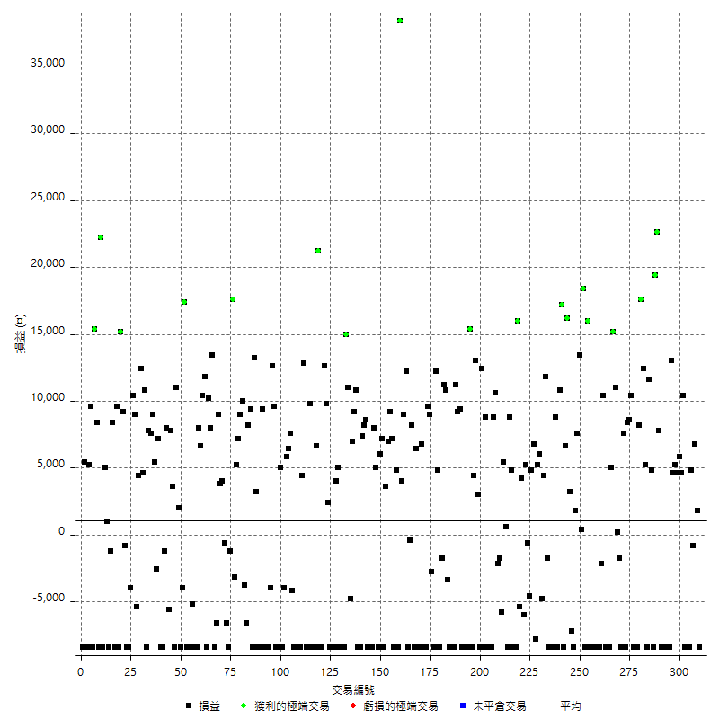

獲利交易

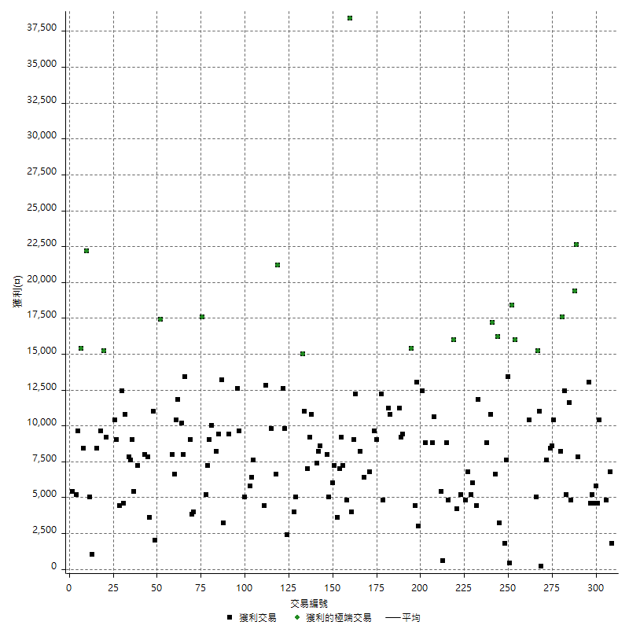

虧損交易

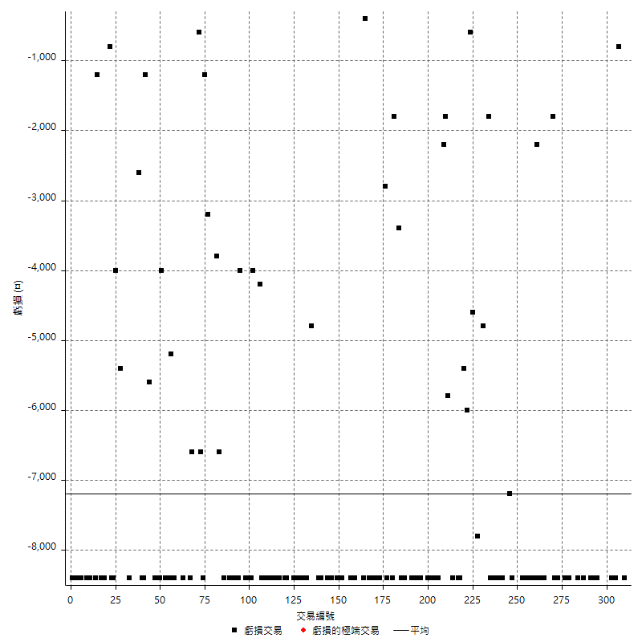

最大可能虧損

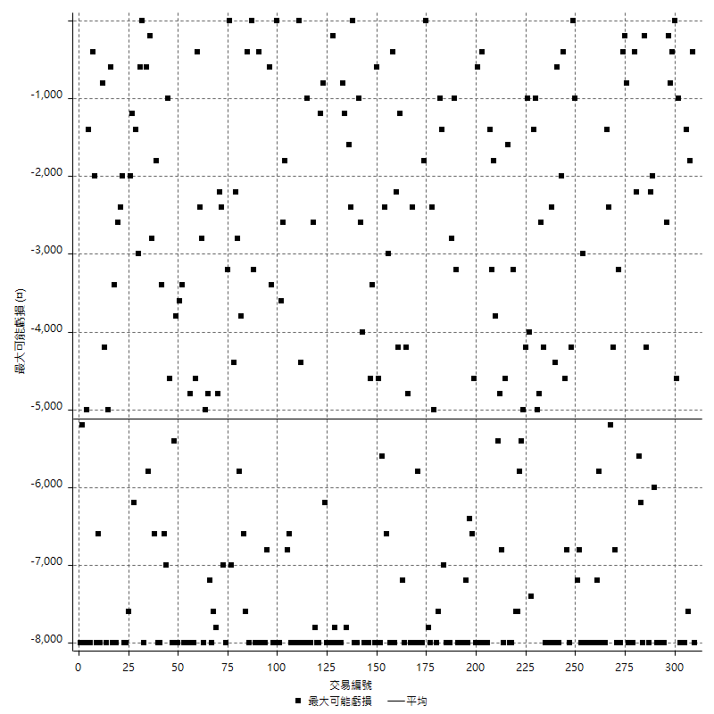

虧損的損益

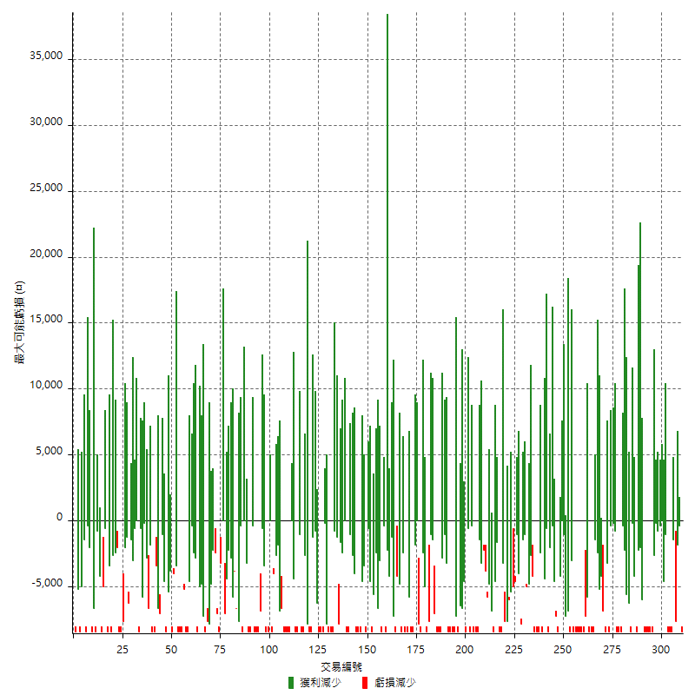

最大虧損幅度

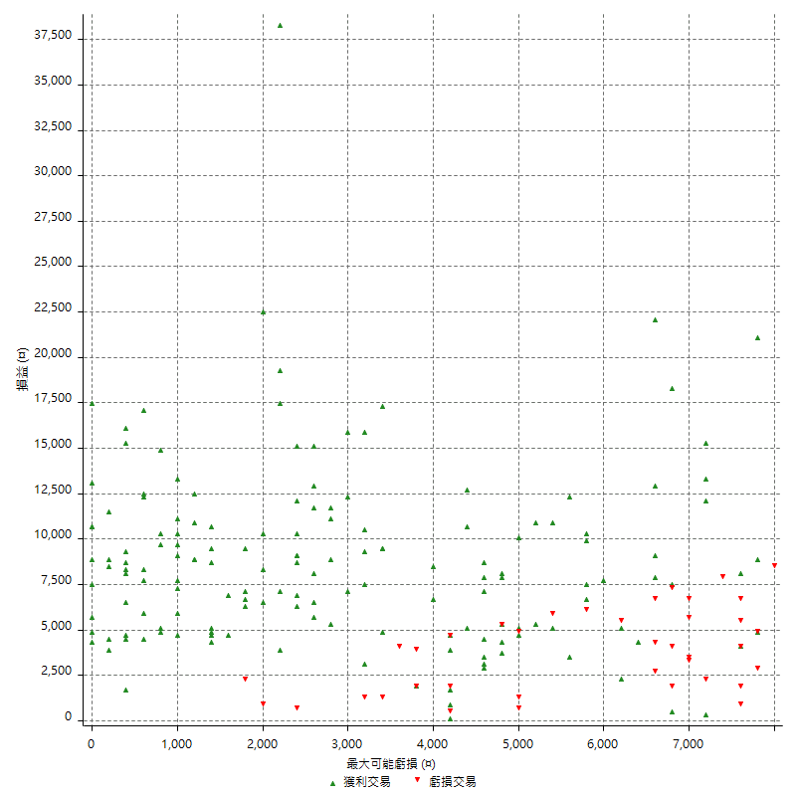

最大虧損幅度 (%)

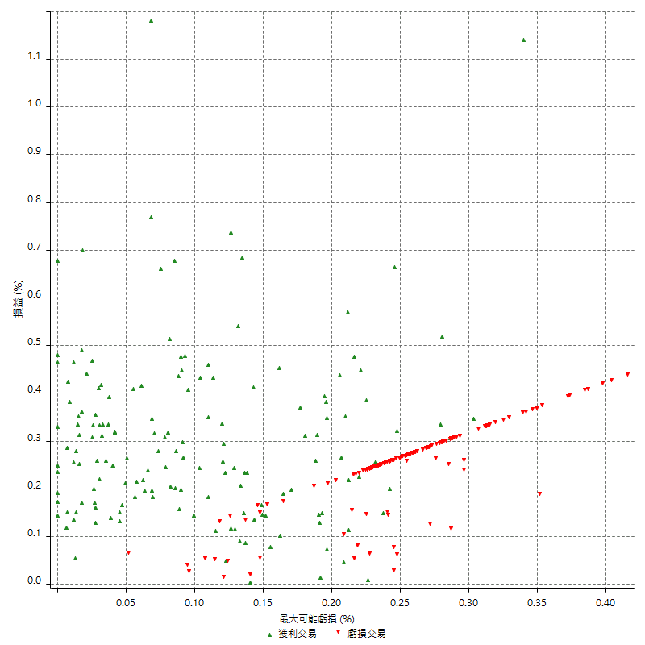

最大可能獲利

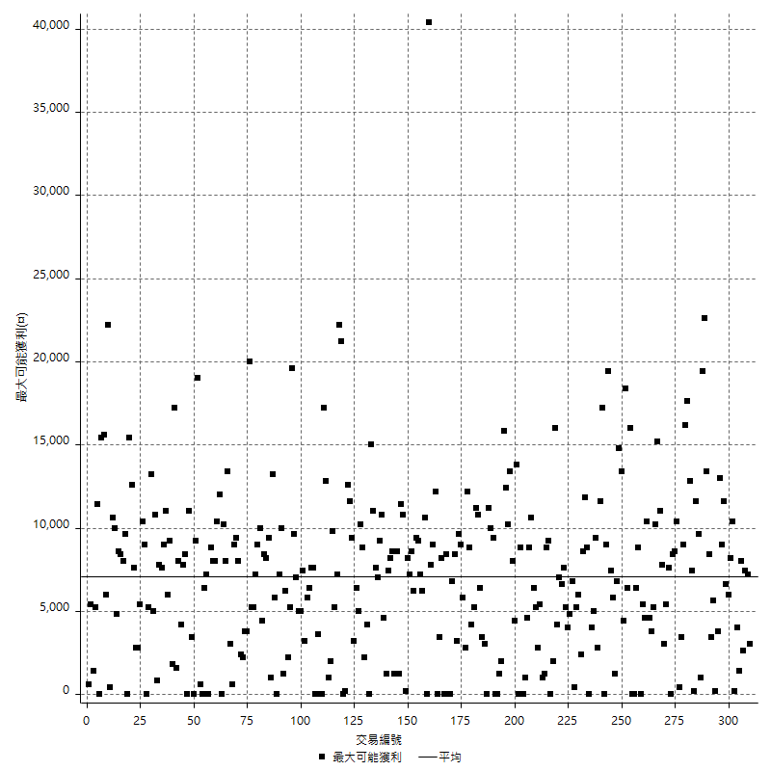

獲利的損益

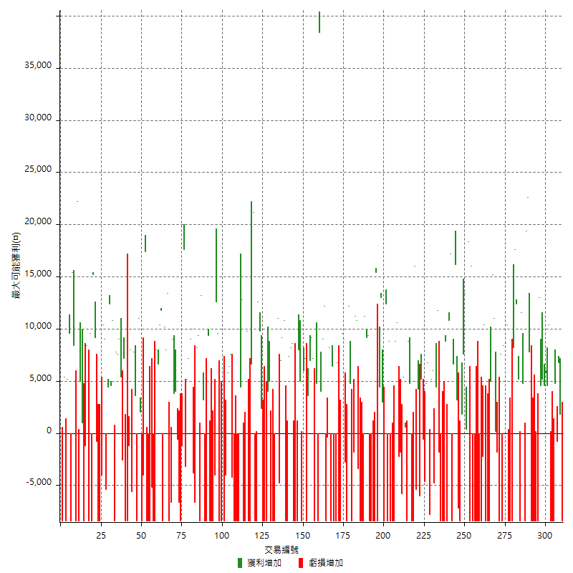

最大獲利幅度

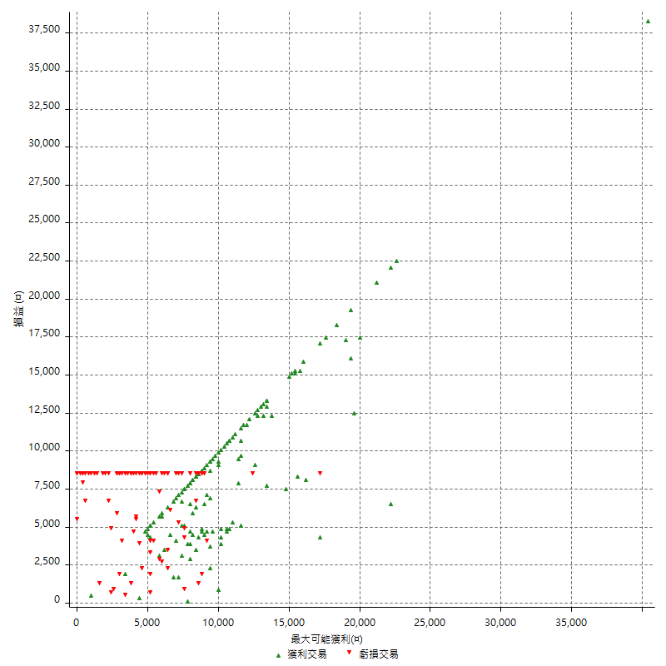

最大獲利幅度 (%)

週期性分析
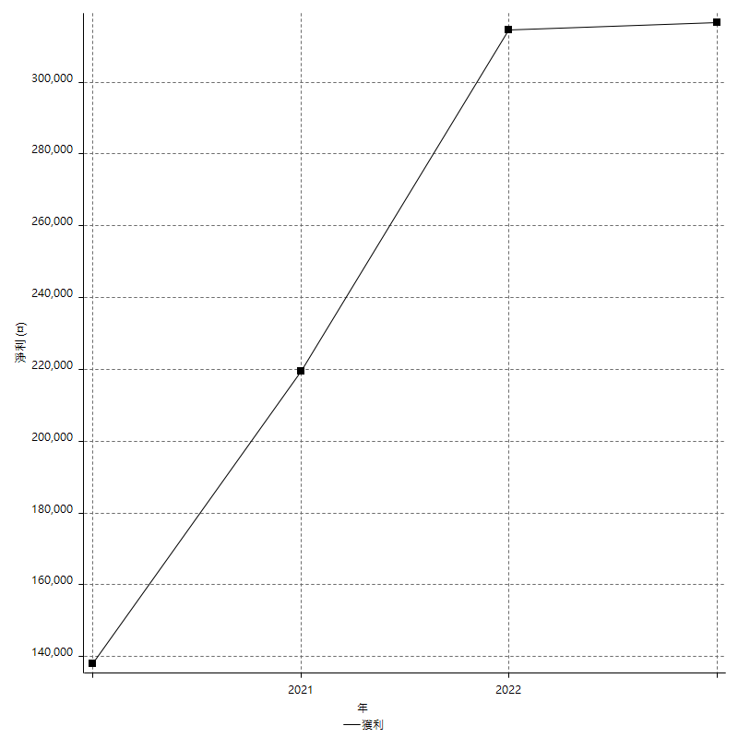
Daily Period Analysis

期間 | 獲利(¤) | 獲利(%) | 毛利 | 毛損 | 交易次數 | 勝率
2023-03-07 | -8400 | -1.6 | 0 | -8400 | 1 | 0
2023-03-02 | 1800 | 0.34403669725 | 1800 | 0 | 1 | 100
2023-02-24 | 6800 | 1.3168086754 | 6800 | 0 | 1 | 100
2023-02-21 | 4000 | 0.7806401249 | 4800 | -800 | 2 | 50
2023-02-14 | -8400 | -1.6129032258 | 0 | -8400 | 1 | 0
2023-02-09 | -8400 | -1.5873015873 | 0 | -8400 | 1 | 0
2023-02-03 | -8400 | -1.5625 | 0 | -8400 | 1 | 0
2023-01-31 | 15000 | 2.8702640643 | 15000 | 0 | 2 | 100
2023-01-17 | 10400 | 2.0304568528 | 10400 | 0 | 2 | 100
2023-01-13 | 9800 | 1.9506369427 | 9800 | 0 | 2 | 100
2023-01-10 | 4600 | 0.92406588992 | 13000 | -8400 | 2 | 50
2023-01-04 | -16800 | -3.2646715896 | 0 | -16800 | 2 | 0
2022-12-15 | -8400 | -1.6061185468 | 0 | -8400 | 1 | 0
2022-12-09 | -8400 | -1.5807301468 | 0 | -8400 | 1 | 0
2022-11-18 | 7800 | 1.4896867838 | 7800 | 0 | 1 | 100
2022-11-16 | 42000 | 8.7209302326 | 42000 | 0 | 2 | 100
2022-11-14 | -3600 | -0.74196207749 | 4800 | -8400 | 2 | 50
2022-11-10 | 11600 | 2.4493243243 | 11600 | 0 | 1 | 100
2022-11-02 | -8400 | -1.7427385892 | 0 | -8400 | 1 | 0
2022-10-26 | 5200 | 1.0906040268 | 5200 | 0 | 1 | 100
2022-10-24 | 12400 | 2.6701119724 | 12400 | 0 | 1 | 100
2022-10-21 | 25800 | 5.8823529412 | 25800 | 0 | 2 | 100
2022-10-18 | -8400 | -1.8791946309 | 0 | -8400 | 1 | 0
2022-10-05 | -16800 | -3.6222509702 | 0 | -16800 | 2 | 0
2022-09-21 | 10400 | 2.2937803264 | 10400 | 0 | 1 | 100
2022-09-13 | 17000 | 3.8955087076 | 17000 | 0 | 2 | 100
2022-08-19 | -8400 | -1.8884892086 | 0 | -8400 | 1 | 0
2022-08-17 | 7600 | 1.7383348582 | 7600 | 0 | 1 | 100
2022-08-12 | -8400 | -1.8850987433 | 0 | -8400 | 1 | 0
2022-08-08 | -1600 | -0.35778175313 | 200 | -1800 | 2 | 50
2022-08-04 | 11000 | 2.5217790005 | 11000 | 0 | 1 | 100
2022-08-03 | 15200 | 3.6104513064 | 15200 | 0 | 1 | 100
2022-07-28 | -3400 | -0.80113100848 | 5000 | -8400 | 2 | 50
2022-07-22 | -16800 | -3.8077969175 | 0 | -16800 | 2 | 0
2022-07-20 | 10400 | 2.4141132776 | 10400 | 0 | 1 | 100
2022-07-19 | -2200 | -0.50808314088 | 0 | -2200 | 1 | 0
2022-07-15 | -8400 | -1.9030357952 | 0 | -8400 | 1 | 0
2022-07-14 | -8400 | -1.8674966652 | 0 | -8400 | 1 | 0
2022-07-08 | -8400 | -1.8332605849 | 0 | -8400 | 1 | 0
2022-07-07 | -8400 | -1.8002571796 | 0 | -8400 | 1 | 0
2022-06-15 | -8400 | -1.7684210526 | 0 | -8400 | 1 | 0
2022-06-06 | -8400 | -1.7376913529 | 0 | -8400 | 1 | 0
2022-06-01 | 16000 | 3.4231921267 | 16000 | 0 | 1 | 100
2022-05-31 | -8400 | -1.7654476671 | 0 | -8400 | 1 | 0
2022-05-26 | 18400 | 4.0227372103 | 18400 | 0 | 1 | 100
2022-05-16 | 13800 | 3.1109107304 | 13800 | 0 | 2 | 100
2022-05-11 | 7600 | 1.7431192661 | 7600 | 0 | 1 | 100
2022-04-21 | 1800 | 0.41455550438 | 1800 | 0 | 1 | 100
2022-04-20 | -8400 | -1.8978761862 | 0 | -8400 | 1 | 0
2022-04-14 | -4000 | -0.89565606807 | 3200 | -7200 | 2 | 50
2022-04-11 | 16200 | 3.7639405204 | 16200 | 0 | 1 | 100
2022-03-31 | 6600 | 1.5573383672 | 6600 | 0 | 1 | 100
2022-03-23 | -8400 | -1.9435446553 | 0 | -8400 | 1 | 0
2022-03-18 | 17200 | 4.1445783133 | 17200 | 0 | 1 | 100
2022-02-17 | 10800 | 2.6719445819 | 10800 | 0 | 1 | 100
2022-02-10 | 400 | 0.099058940069 | 8800 | -8400 | 2 | 50
2022-01-18 | -8400 | -2.037845706 | 0 | -8400 | 1 | 0
2022-01-13 | -16800 | -3.9160839161 | 0 | -16800 | 2 | 0
2022-01-12 | -1800 | -0.41782729805 | 0 | -1800 | 1 | 0
2022-01-05 | 16200 | 3.9073806078 | 16200 | 0 | 2 | 100
2022-01-03 | -4800 | -1.1444921316 | 0 | -4800 | 1 | 0
2021-12-30 | 11200 | 2.7437530622 | 11200 | 0 | 2 | 100
2021-12-29 | -1000 | -0.24437927664 | 6800 | -7800 | 2 | 50
2021-12-28 | 4800 | 1.1869436202 | 4800 | 0 | 1 | 100
2021-12-22 | -5200 | -1.26953125 | 0 | -5200 | 2 | 0
2021-12-17 | 5200 | 1.2858555885 | 5200 | 0 | 1 | 100
2021-12-15 | -6000 | -1.4619883041 | 0 | -6000 | 1 | 0
2021-12-08 | 4200 | 1.0339734121 | 4200 | 0 | 1 | 100
2021-12-03 | 10600 | 2.6794742164 | 16000 | -5400 | 2 | 50
2021-12-02 | -16800 | -4.07371484 | 0 | -16800 | 2 | 0
2021-11-25 | 4800 | 1.1776251227 | 4800 | 0 | 1 | 100
2021-11-19 | 8800 | 2.2066198596 | 8800 | 0 | 1 | 100
2021-11-18 | -8400 | -2.0628683694 | 0 | -8400 | 1 | 0
2021-11-17 | 6000 | 1.4955134596 | 6000 | 0 | 2 | 100
2021-11-16 | -7600 | -1.8590998043 | 0 | -7600 | 2 | 0
2021-11-12 | 8400 | 2.0979020979 | 10600 | -2200 | 2 | 50
2021-11-10 | 8800 | 2.2471910112 | 8800 | 0 | 1 | 100
2021-11-08 | -8400 | -2.1 | 0 | -8400 | 1 | 0
2021-10-28 | -8400 | -2.0568070519 | 0 | -8400 | 1 | 0
2021-10-27 | 400 | 0.098039215686 | 8800 | -8400 | 2 | 50
2021-10-21 | -8400 | -2.0172910663 | 0 | -8400 | 1 | 0
2021-10-20 | 4000 | 0.96993210475 | 12400 | -8400 | 2 | 50
2021-10-18 | 16000 | 4.0363269425 | 16000 | 0 | 2 | 100
2021-10-08 | -4000 | -0.999000999 | 4400 | -8400 | 2 | 50
2021-09-14 | 15400 | 4 | 15400 | 0 | 1 | 100
2021-09-13 | -8400 | -2.1352313167 | 0 | -8400 | 1 | 0
2021-09-06 | -16800 | -4.0955631399 | 0 | -16800 | 2 | 0
2021-09-03 | -8400 | -2.0066889632 | 0 | -8400 | 1 | 0
2021-09-02 | 18600 | 4.65 | 18600 | 0 | 2 | 100
2021-09-01 | 2800 | 0.70493454179 | 11200 | -8400 | 2 | 50
2021-08-30 | -16800 | -4.0579710145 | 0 | -16800 | 2 | 0
2021-08-24 | 7400 | 1.819970487 | 10800 | -3400 | 2 | 50
2021-08-19 | 11200 | 2.832574608 | 11200 | 0 | 1 | 100
2021-08-05 | -1800 | -0.45317220544 | 0 | -1800 | 1 | 0
2021-08-03 | -3600 | -0.89820359281 | 4800 | -8400 | 2 | 50
2021-07-23 | 12200 | 3.1394750386 | 12200 | 0 | 1 | 100
2021-07-15 | -8400 | -2.1158690176 | 0 | -8400 | 1 | 0
2021-07-12 | -2800 | -0.70035017509 | 0 | -2800 | 1 | 0
2021-07-08 | 9000 | 2.3029682702 | 9000 | 0 | 1 | 100
2021-07-06 | 1200 | 0.30800821355 | 9600 | -8400 | 2 | 50
2021-07-01 | -8400 | -2.1105527638 | 0 | -8400 | 1 | 0
2021-06-29 | 6800 | 1.7382413088 | 6800 | 0 | 1 | 100
2021-06-28 | -8400 | -2.1021021021 | 0 | -8400 | 1 | 0
2021-06-24 | -8400 | -2.0588235294 | 0 | -8400 | 1 | 0
2021-06-18 | -2000 | -0.48780487805 | 6400 | -8400 | 2 | 50
2021-06-16 | 7800 | 1.9393336648 | 8200 | -400 | 2 | 50
2021-06-10 | -8400 | -2.0457866537 | 0 | -8400 | 1 | 0
2021-06-02 | 21200 | 5.4442732409 | 21200 | 0 | 2 | 100
2021-05-26 | 4000 | 1.0378827193 | 4000 | 0 | 1 | 100
2021-05-19 | 30000 | 8.4411930219 | 38400 | -8400 | 2 | 50
2021-05-10 | -3600 | -1.0027855153 | 4800 | -8400 | 2 | 50
2021-04-28 | 7200 | 2.0466173962 | 7200 | 0 | 1 | 100
2021-04-27 | 16200 | 4.8271752086 | 16200 | 0 | 2 | 100
2021-04-20 | -4800 | -1.4101057579 | 3600 | -8400 | 2 | 50
2021-04-19 | 13200 | 4.0342298289 | 13200 | 0 | 2 | 100
2021-04-16 | -3400 | -1.0284331518 | 5000 | -8400 | 2 | 50
2021-04-09 | -400 | -0.12084592145 | 8000 | -8400 | 2 | 50
2021-04-08 | -8400 | -2.4749558044 | 0 | -8400 | 1 | 0
2021-04-01 | 200 | 0.058962264151 | 8600 | -8400 | 2 | 50
2021-03-31 | 15600 | 4.8207663782 | 15600 | 0 | 2 | 100
2021-03-30 | -16800 | -4.9353701528 | 0 | -16800 | 2 | 0
2021-03-23 | 10800 | 3.2766990291 | 10800 | 0 | 1 | 100
2021-03-17 | 16200 | 5.1691129547 | 16200 | 0 | 2 | 100
2021-03-12 | 6200 | 2.0182291667 | 11000 | -4800 | 2 | 50
2021-03-10 | 15000 | 5.1334702259 | 15000 | 0 | 1 | 100
2021-03-03 | -8400 | -2.7944111776 | 0 | -8400 | 1 | 0
2021-02-24 | -8400 | -2.7184466019 | 0 | -8400 | 1 | 0
2021-02-23 | -8400 | -2.6465028355 | 0 | -8400 | 1 | 0
2021-02-22 | 9000 | 2.9182879377 | 9000 | 0 | 2 | 100
2021-02-18 | -16800 | -5.1660516605 | 0 | -16800 | 2 | 0
2021-02-05 | -8400 | -2.5179856115 | 0 | -8400 | 1 | 0
2021-02-03 | 12200 | 3.7958929683 | 12200 | 0 | 2 | 100
2021-01-20 | 4200 | 1.3240857503 | 12600 | -8400 | 2 | 50
2021-01-18 | -8400 | -2.5798525799 | 0 | -8400 | 1 | 0
2021-01-15 | 27800 | 9.3351242445 | 27800 | 0 | 2 | 100
2021-01-14 | -8400 | -2.7433050294 | 0 | -8400 | 1 | 0
2021-01-12 | 1400 | 0.4593175853 | 9800 | -8400 | 2 | 50
2021-01-11 | -8400 | -2.6819923372 | 0 | -8400 | 1 | 0
2021-01-08 | 4400 | 1.4248704663 | 12800 | -8400 | 2 | 50
2021-01-06 | -4000 | -1.2787723785 | 4400 | -8400 | 2 | 50
2021-01-05 | -16800 | -5.0970873786 | 0 | -16800 | 2 | 0
2021-01-04 | -8400 | -2.4852071006 | 0 | -8400 | 1 | 0
2020-12-31 | 3400 | 1.016138673 | 7600 | -4200 | 2 | 50
2020-12-29 | 12200 | 3.7841191067 | 12200 | 0 | 2 | 100
2020-12-25 | -4000 | -1.2254901961 | 0 | -4000 | 1 | 0
2020-12-22 | -8400 | -2.5089605735 | 0 | -8400 | 1 | 0
2020-12-21 | 5000 | 1.5160703457 | 5000 | 0 | 1 | 100
2020-12-09 | -8400 | -2.4837374335 | 0 | -8400 | 1 | 0
2020-12-08 | -8400 | -2.423542989 | 0 | -8400 | 1 | 0
2020-12-07 | 22200 | 6.8434032059 | 22200 | 0 | 2 | 100
2020-12-04 | -4000 | -1.2180267966 | 0 | -4000 | 1 | 0
2020-12-03 | -8400 | -2.4940617577 | 0 | -8400 | 1 | 0
2020-12-02 | -16800 | -4.7511312217 | 0 | -16800 | 2 | 0
2020-11-30 | 1000 | 0.28360748724 | 9400 | -8400 | 2 | 50
2020-11-27 | -8400 | -2.3268698061 | 0 | -8400 | 1 | 0
2020-11-24 | 3200 | 0.89435438793 | 3200 | 0 | 1 | 100
2020-11-17 | 4800 | 1.3597733711 | 13200 | -8400 | 2 | 50
2020-11-12 | 17600 | 5.2474657126 | 17600 | 0 | 2 | 100
2020-11-06 | -6600 | -1.9298245614 | 0 | -6600 | 1 | 0
2020-11-05 | 6200 | 1.8463371054 | 10000 | -3800 | 2 | 50
2020-11-04 | 16200 | 5.0688360451 | 16200 | 0 | 2 | 100
2020-10-26 | 5200 | 1.6539440204 | 5200 | 0 | 1 | 100
2020-10-20 | -3200 | -1.0075566751 | 0 | -3200 | 1 | 0
2020-10-13 | 17600 | 5.8666666667 | 17600 | 0 | 1 | 100
2020-10-12 | -1200 | -0.3984063745 | 0 | -1200 | 1 | 0
2020-10-08 | -8400 | -2.7131782946 | 0 | -8400 | 1 | 0
2020-10-07 | -6600 | -2.0872865275 | 0 | -6600 | 1 | 0
2020-10-05 | -600 | -0.18939393939 | 0 | -600 | 1 | 0
2020-09-29 | 7800 | 2.5242718447 | 7800 | 0 | 2 | 100
2020-09-21 | 9000 | 3 | 9000 | 0 | 1 | 100
2020-09-15 | -15000 | -4.7619047619 | 0 | -15000 | 2 | 0
2020-09-03 | 13400 | 4.4429708223 | 13400 | 0 | 1 | 100
2020-09-02 | 8000 | 2.7247956403 | 8000 | 0 | 1 | 100
2020-08-27 | 10200 | 3.5991531404 | 10200 | 0 | 1 | 100
2020-08-26 | 3400 | 1.2142857143 | 11800 | -8400 | 2 | 50
2020-08-24 | 10400 | 3.8575667656 | 10400 | 0 | 1 | 100
2020-08-18 | 6600 | 2.5095057034 | 6600 | 0 | 1 | 100
2020-08-13 | 8000 | 3.137254902 | 8000 | 0 | 1 | 100
2020-08-11 | -8400 | -3.1890660592 | 0 | -8400 | 1 | 0
2020-08-10 | -8400 | -3.0905077263 | 0 | -8400 | 1 | 0
2020-08-06 | -13600 | -4.7652417659 | 0 | -13600 | 2 | 0
2020-08-05 | -8400 | -2.8590878148 | 0 | -8400 | 1 | 0
2020-07-30 | -8400 | -2.7796161482 | 0 | -8400 | 1 | 0
2020-07-28 | 17400 | 6.1095505618 | 17400 | 0 | 1 | 100
2020-07-22 | -12400 | -4.1722745626 | 0 | -12400 | 2 | 0
2020-07-15 | 2000 | 0.67750677507 | 2000 | 0 | 1 | 100
2020-07-14 | 11000 | 3.8705137227 | 11000 | 0 | 1 | 100
2020-07-09 | -8400 | -2.8708133971 | 0 | -8400 | 1 | 0
2020-07-07 | 11400 | 4.0540540541 | 11400 | 0 | 2 | 100
2020-07-03 | 2400 | 0.86083213773 | 8000 | -5600 | 2 | 50
2020-06-24 | -1200 | -0.42857142857 | 0 | -1200 | 1 | 0
2020-06-23 | -8400 | -2.9126213592 | 0 | -8400 | 1 | 0
2020-06-22 | -8400 | -2.8301886792 | 0 | -8400 | 1 | 0
2020-06-17 | 4600 | 1.5742642026 | 7200 | -2600 | 2 | 50
2020-06-15 | 5400 | 1.8828451883 | 5400 | 0 | 1 | 100
2020-06-11 | 16600 | 6.1435973353 | 16600 | 0 | 2 | 100
2020-06-09 | 7800 | 2.9725609756 | 7800 | 0 | 1 | 100
2020-06-08 | 2400 | 0.92307692308 | 10800 | -8400 | 2 | 50
2020-06-04 | 17000 | 6.9958847737 | 17000 | 0 | 2 | 100
2020-05-27 | 4400 | 1.8440905281 | 4400 | 0 | 1 | 100
2020-05-19 | 3600 | 1.5319148936 | 9000 | -5400 | 2 | 50
2020-05-18 | 10400 | 4.6304541407 | 10400 | 0 | 1 | 100
2020-05-15 | -4000 | -1.7497812773 | 0 | -4000 | 1 | 0
2020-05-06 | -8400 | -3.5443037975 | 0 | -8400 | 1 | 0
2020-04-29 | -8400 | -3.4229828851 | 0 | -8400 | 1 | 0
2020-04-28 | 8400 | 3.5443037975 | 9200 | -800 | 2 | 50
2020-04-23 | 6800 | 2.9539530843 | 15200 | -8400 | 2 | 50
2020-04-20 | 9600 | 4.3517679057 | 9600 | 0 | 1 | 100
2020-04-15 | -8400 | -3.6681222707 | 0 | -8400 | 1 | 0
2020-04-13 | 8400 | 3.8077969175 | 8400 | 0 | 1 | 100
2020-04-09 | -1200 | -0.54102795311 | 0 | -1200 | 1 | 0
2020-04-08 | -7400 | -3.2286212914 | 1000 | -8400 | 2 | 50
2020-04-07 | -3400 | -1.4617368874 | 5000 | -8400 | 2 | 50
2020-03-27 | 22200 | 10.551330798 | 22200 | 0 | 1 | 100
2020-03-26 | 0 | 0 | 8400 | -8400 | 2 | 50
2020-03-11 | 15400 | 7.8974358974 | 15400 | 0 | 1 | 100
2020-03-04 | -8400 | -4.1297935103 | 0 | -8400 | 1 | 0
2020-02-26 | 9600 | 4.9535603715 | 9600 | 0 | 1 | 100
2020-02-20 | 5200 | 2.7571580064 | 5200 | 0 | 1 | 100
2020-02-13 | -3000 | -1.5657620042 | 5400 | -8400 | 2 | 50
2020-02-12 | -8400 | -4.2 | 0 | -8400 | 1 | 0

Daily Rolling Period Analysis

期間 | 獲利(¤) | 獲利(%) | 毛利 | 毛損 | 交易次數 | 勝率
當日 - 2023/3/7 | -8400 | -0.27951550646 | 0 | -8400 | 1 | 0
2023/3/6 - 2023/3/7 | -8400 | -0.27951550646 | 0 | -8400 | 1 | 0
2023/3/5 - 2023/3/7 | -8400 | -0.27951550646 | 0 | -8400 | 1 | 0
2023/3/4 - 2023/3/7 | -8400 | -0.27951550646 | 0 | -8400 | 1 | 0
2023/3/3 - 2023/3/7 | -8400 | -0.27951550646 | 0 | -8400 | 1 | 0
2023/3/2 - 2023/3/7 | -6600 | -0.21988272921 | 1800 | -8400 | 2 | 50
2023/3/1 - 2023/3/7 | -6600 | -0.21988272921 | 1800 | -8400 | 2 | 50
2023/2/28 - 2023/3/7 | -6600 | -0.21988272921 | 1800 | -8400 | 2 | 50
2023/2/27 - 2023/3/7 | -6600 | -0.21988272921 | 1800 | -8400 | 2 | 50
2023/2/26 - 2023/3/7 | -6600 | -0.21988272921 | 1800 | -8400 | 2 | 50
2023/2/25 - 2023/3/7 | -6600 | -0.21988272921 | 1800 | -8400 | 2 | 50
2023/2/24 - 2023/3/7 | 200 | 0.0066934404284 | 8600 | -8400 | 3 | 66.666666667
2023/2/23 - 2023/3/7 | 200 | 0.0066934404284 | 8600 | -8400 | 3 | 66.666666667
2023/2/22 - 2023/3/7 | 200 | 0.0066934404284 | 8600 | -8400 | 3 | 66.666666667
2023/2/21 - 2023/3/7 | 4200 | 0.14101531023 | 13400 | -9200 | 5 | 60
2023/2/20 - 2023/3/7 | 4200 | 0.14101531023 | 13400 | -9200 | 5 | 60
2023/2/19 - 2023/3/7 | 4200 | 0.14101531023 | 13400 | -9200 | 5 | 60
2023/2/18 - 2023/3/7 | 4200 | 0.14101531023 | 13400 | -9200 | 5 | 60
2023/2/17 - 2023/3/7 | 4200 | 0.14101531023 | 13400 | -9200 | 5 | 60
2023/2/16 - 2023/3/7 | 4200 | 0.14101531023 | 13400 | -9200 | 5 | 60
2023/2/15 - 2023/3/7 | 4200 | 0.14101531023 | 13400 | -9200 | 5 | 60
2023/2/14 - 2023/3/7 | -4200 | -0.14101531023 | 13400 | -17600 | 6 | 50
2023/2/13 - 2023/3/7 | -4200 | -0.14101531023 | 13400 | -17600 | 6 | 50
2023/2/12 - 2023/3/7 | -4200 | -0.14101531023 | 13400 | -17600 | 6 | 50
2023/2/11 - 2023/3/7 | -4200 | -0.14101531023 | 13400 | -17600 | 6 | 50
2023/2/10 - 2023/3/7 | -4200 | -0.14101531023 | 13400 | -17600 | 6 | 50
2023/2/9 - 2023/3/7 | -12600 | -0.4230459307 | 13400 | -26000 | 7 | 42.857142857
2023/2/8 - 2023/3/7 | -12600 | -0.4230459307 | 13400 | -26000 | 7 | 42.857142857
2023/2/7 - 2023/3/7 | -12600 | -0.4230459307 | 13400 | -26000 | 7 | 42.857142857
2023/2/6 - 2023/3/7 | -12600 | -0.4230459307 | 13400 | -26000 | 7 | 42.857142857
2023/2/5 - 2023/3/7 | -12600 | -0.4230459307 | 13400 | -26000 | 7 | 42.857142857
2023/2/4 - 2023/3/7 | -12600 | -0.4230459307 | 13400 | -26000 | 7 | 42.857142857
2023/2/3 - 2023/3/7 | -21000 | -0.70507655117 | 13400 | -34400 | 8 | 37.5
2023/2/2 - 2023/3/7 | -21000 | -0.70507655117 | 13400 | -34400 | 8 | 37.5
2023/2/1 - 2023/3/7 | -21000 | -0.70507655117 | 13400 | -34400 | 8 | 37.5
2023/1/31 - 2023/3/7 | -6000 | -0.2035002035 | 28400 | -34400 | 10 | 50
2023/1/30 - 2023/3/7 | -6000 | -0.2035002035 | 28400 | -34400 | 10 | 50
2023/1/29 - 2023/3/7 | -6000 | -0.2035002035 | 28400 | -34400 | 10 | 50
2023/1/28 - 2023/3/7 | -6000 | -0.2035002035 | 28400 | -34400 | 10 | 50
2023/1/27 - 2023/3/7 | -6000 | -0.2035002035 | 28400 | -34400 | 10 | 50
2023/1/26 - 2023/3/7 | -6000 | -0.2035002035 | 28400 | -34400 | 10 | 50
2023/1/25 - 2023/3/7 | -6000 | -0.2035002035 | 28400 | -34400 | 10 | 50
2023/1/24 - 2023/3/7 | -6000 | -0.2035002035 | 28400 | -34400 | 10 | 50
2023/1/23 - 2023/3/7 | -6000 | -0.2035002035 | 28400 | -34400 | 10 | 50
2023/1/22 - 2023/3/7 | -6000 | -0.2035002035 | 28400 | -34400 | 10 | 50
2023/1/21 - 2023/3/7 | -6000 | -0.2035002035 | 28400 | -34400 | 10 | 50
2023/1/20 - 2023/3/7 | -6000 | -0.2035002035 | 28400 | -34400 | 10 | 50
2023/1/19 - 2023/3/7 | -6000 | -0.2035002035 | 28400 | -34400 | 10 | 50
2023/1/18 - 2023/3/7 | -6000 | -0.2035002035 | 28400 | -34400 | 10 | 50
2023/1/17 - 2023/3/7 | 4400 | 0.15029375598 | 38800 | -34400 | 12 | 58.333333333
2023/1/16 - 2023/3/7 | 4400 | 0.15029375598 | 38800 | -34400 | 12 | 58.333333333
2023/1/15 - 2023/3/7 | 4400 | 0.15029375598 | 38800 | -34400 | 12 | 58.333333333
2023/1/14 - 2023/3/7 | 4400 | 0.15029375598 | 38800 | -34400 | 12 | 58.333333333
2023/1/13 - 2023/3/7 | 14200 | 0.48830811554 | 48600 | -34400 | 14 | 64.285714286
2023/1/12 - 2023/3/7 | 14200 | 0.48830811554 | 48600 | -34400 | 14 | 64.285714286
2023/1/11 - 2023/3/7 | 14200 | 0.48830811554 | 48600 | -34400 | 14 | 64.285714286
2023/1/10 - 2023/3/7 | 18800 | 0.65232477446 | 61600 | -42800 | 16 | 62.5
2023/1/9 - 2023/3/7 | 18800 | 0.65232477446 | 61600 | -42800 | 16 | 62.5
2023/1/8 - 2023/3/7 | 18800 | 0.65232477446 | 61600 | -42800 | 16 | 62.5
2023/1/7 - 2023/3/7 | 18800 | 0.65232477446 | 61600 | -42800 | 16 | 62.5
2023/1/6 - 2023/3/7 | 18800 | 0.65232477446 | 61600 | -42800 | 16 | 62.5
2023/1/5 - 2023/3/7 | 18800 | 0.65232477446 | 61600 | -42800 | 16 | 62.5
2023/1/4 - 2023/3/7 | 2000 | 0.069396252602 | 61600 | -59600 | 18 | 55.555555556
2023/1/3 - 2023/3/7 | 2000 | 0.069396252602 | 61600 | -59600 | 18 | 55.555555556
2023/1/2 - 2023/3/7 | 2000 | 0.069396252602 | 61600 | -59600 | 18 | 55.555555556
2023/1/1 - 2023/3/7 | 2000 | 0.069396252602 | 61600 | -59600 | 18 | 55.555555556
2022/12/31 - 2023/3/7 | 2000 | 0.069396252602 | 61600 | -59600 | 18 | 55.555555556
2022/12/30 - 2023/3/7 | 2000 | 0.069396252602 | 61600 | -59600 | 18 | 55.555555556
2022/12/29 - 2023/3/7 | 2000 | 0.069396252602 | 61600 | -59600 | 18 | 55.555555556
2022/12/28 - 2023/3/7 | 2000 | 0.069396252602 | 61600 | -59600 | 18 | 55.555555556
2022/12/27 - 2023/3/7 | 2000 | 0.069396252602 | 61600 | -59600 | 18 | 55.555555556
2022/12/26 - 2023/3/7 | 2000 | 0.069396252602 | 61600 | -59600 | 18 | 55.555555556
2022/12/25 - 2023/3/7 | 2000 | 0.069396252602 | 61600 | -59600 | 18 | 55.555555556
2022/12/24 - 2023/3/7 | 2000 | 0.069396252602 | 61600 | -59600 | 18 | 55.555555556
2022/12/23 - 2023/3/7 | 2000 | 0.069396252602 | 61600 | -59600 | 18 | 55.555555556
2022/12/22 - 2023/3/7 | 2000 | 0.069396252602 | 61600 | -59600 | 18 | 55.555555556
2022/12/21 - 2023/3/7 | 2000 | 0.069396252602 | 61600 | -59600 | 18 | 55.555555556
2022/12/20 - 2023/3/7 | 2000 | 0.069396252602 | 61600 | -59600 | 18 | 55.555555556
2022/12/19 - 2023/3/7 | 2000 | 0.069396252602 | 61600 | -59600 | 18 | 55.555555556
2022/12/18 - 2023/3/7 | 2000 | 0.069396252602 | 61600 | -59600 | 18 | 55.555555556
2022/12/17 - 2023/3/7 | 2000 | 0.069396252602 | 61600 | -59600 | 18 | 55.555555556
2022/12/16 - 2023/3/7 | 2000 | 0.069396252602 | 61600 | -59600 | 18 | 55.555555556
2022/12/15 - 2023/3/7 | -6400 | -0.22206800833 | 61600 | -68000 | 19 | 52.631578947
2022/12/14 - 2023/3/7 | -6400 | -0.22206800833 | 61600 | -68000 | 19 | 52.631578947
2022/12/13 - 2023/3/7 | -6400 | -0.22206800833 | 61600 | -68000 | 19 | 52.631578947
2022/12/12 - 2023/3/7 | -6400 | -0.22206800833 | 61600 | -68000 | 19 | 52.631578947
2022/12/11 - 2023/3/7 | -6400 | -0.22206800833 | 61600 | -68000 | 19 | 52.631578947
2022/12/10 - 2023/3/7 | -6400 | -0.22206800833 | 61600 | -68000 | 19 | 52.631578947
2022/12/9 - 2023/3/7 | -14800 | -0.51353226926 | 61600 | -76400 | 20 | 50
2022/12/8 - 2023/3/7 | -14800 | -0.51353226926 | 61600 | -76400 | 20 | 50
2022/12/7 - 2023/3/7 | -14800 | -0.51353226926 | 61600 | -76400 | 20 | 50
2022/12/6 - 2023/3/7 | -14800 | -0.51353226926 | 61600 | -76400 | 20 | 50
2022/12/5 - 2023/3/7 | -14800 | -0.51353226926 | 61600 | -76400 | 20 | 50
2022/12/4 - 2023/3/7 | -14800 | -0.51353226926 | 61600 | -76400 | 20 | 50
2022/12/3 - 2023/3/7 | -14800 | -0.51353226926 | 61600 | -76400 | 20 | 50
2022/12/2 - 2023/3/7 | -14800 | -0.51353226926 | 61600 | -76400 | 20 | 50
2022/12/1 - 2023/3/7 | -14800 | -0.51353226926 | 61600 | -76400 | 20 | 50
2022/11/30 - 2023/3/7 | -14800 | -0.51353226926 | 61600 | -76400 | 20 | 50
2022/11/29 - 2023/3/7 | -14800 | -0.51353226926 | 61600 | -76400 | 20 | 50
2022/11/28 - 2023/3/7 | -14800 | -0.51353226926 | 61600 | -76400 | 20 | 50
2022/11/27 - 2023/3/7 | -14800 | -0.51353226926 | 61600 | -76400 | 20 | 50
2022/11/26 - 2023/3/7 | -14800 | -0.51353226926 | 61600 | -76400 | 20 | 50
2022/11/25 - 2023/3/7 | -14800 | -0.51353226926 | 61600 | -76400 | 20 | 50
2022/11/24 - 2023/3/7 | -14800 | -0.51353226926 | 61600 | -76400 | 20 | 50
2022/11/23 - 2023/3/7 | -14800 | -0.51353226926 | 61600 | -76400 | 20 | 50
2022/11/22 - 2023/3/7 | -14800 | -0.51353226926 | 61600 | -76400 | 20 | 50
2022/11/21 - 2023/3/7 | -14800 | -0.51353226926 | 61600 | -76400 | 20 | 50
2022/11/20 - 2023/3/7 | -14800 | -0.51353226926 | 61600 | -76400 | 20 | 50
2022/11/19 - 2023/3/7 | -14800 | -0.51353226926 | 61600 | -76400 | 20 | 50
2022/11/18 - 2023/3/7 | -7000 | -0.24420876361 | 69400 | -76400 | 21 | 52.380952381
2022/11/17 - 2023/3/7 | -7000 | -0.24420876361 | 69400 | -76400 | 21 | 52.380952381
2022/11/16 - 2023/3/7 | 35000 | 1.257906843 | 111400 | -76400 | 23 | 56.52173913
2022/11/15 - 2023/3/7 | 35000 | 1.257906843 | 111400 | -76400 | 23 | 56.52173913
2022/11/14 - 2023/3/7 | 31400 | 1.1324293133 | 116200 | -84800 | 25 | 56
2022/11/13 - 2023/3/7 | 31400 | 1.1324293133 | 116200 | -84800 | 25 | 56
2022/11/12 - 2023/3/7 | 31400 | 1.1324293133 | 116200 | -84800 | 25 | 56
2022/11/11 - 2023/3/7 | 31400 | 1.1324293133 | 116200 | -84800 | 25 | 56
2022/11/10 - 2023/3/7 | 43000 | 1.5638638347 | 127800 | -84800 | 26 | 57.692307692
2022/11/9 - 2023/3/7 | 43000 | 1.5638638347 | 127800 | -84800 | 26 | 57.692307692
2022/11/8 - 2023/3/7 | 43000 | 1.5638638347 | 127800 | -84800 | 26 | 57.692307692
2022/11/7 - 2023/3/7 | 43000 | 1.5638638347 | 127800 | -84800 | 26 | 57.692307692
2022/11/6 - 2023/3/7 | 43000 | 1.5638638347 | 127800 | -84800 | 26 | 57.692307692
2022/11/5 - 2023/3/7 | 43000 | 1.5638638347 | 127800 | -84800 | 26 | 57.692307692
2022/11/4 - 2023/3/7 | 43000 | 1.5638638347 | 127800 | -84800 | 26 | 57.692307692
2022/11/3 - 2023/3/7 | 43000 | 1.5638638347 | 127800 | -84800 | 26 | 57.692307692
2022/11/2 - 2023/3/7 | 34600 | 1.2583648531 | 127800 | -93200 | 27 | 55.555555556
2022/11/1 - 2023/3/7 | 34600 | 1.2583648531 | 127800 | -93200 | 27 | 55.555555556
2022/10/31 - 2023/3/7 | 34600 | 1.2583648531 | 127800 | -93200 | 27 | 55.555555556
2022/10/30 - 2023/3/7 | 34600 | 1.2583648531 | 127800 | -93200 | 27 | 55.555555556
2022/10/29 - 2023/3/7 | 34600 | 1.2583648531 | 127800 | -93200 | 27 | 55.555555556
2022/10/28 - 2023/3/7 | 34600 | 1.2583648531 | 127800 | -93200 | 27 | 55.555555556
2022/10/27 - 2023/3/7 | 34600 | 1.2583648531 | 127800 | -93200 | 27 | 55.555555556
2022/10/26 - 2023/3/7 | 39800 | 1.452978972 | 133000 | -93200 | 28 | 57.142857143
2022/10/25 - 2023/3/7 | 39800 | 1.452978972 | 133000 | -93200 | 28 | 57.142857143
2022/10/24 - 2023/3/7 | 52200 | 1.9230769231 | 145400 | -93200 | 29 | 58.620689655
2022/10/23 - 2023/3/7 | 52200 | 1.9230769231 | 145400 | -93200 | 29 | 58.620689655
2022/10/22 - 2023/3/7 | 52200 | 1.9230769231 | 145400 | -93200 | 29 | 58.620689655
2022/10/21 - 2023/3/7 | 78000 | 2.9292474087 | 171200 | -93200 | 31 | 61.290322581
2022/10/20 - 2023/3/7 | 78000 | 2.9292474087 | 171200 | -93200 | 31 | 61.290322581
2022/10/19 - 2023/3/7 | 78000 | 2.9292474087 | 171200 | -93200 | 31 | 61.290322581
2022/10/18 - 2023/3/7 | 69600 | 2.6137899955 | 171200 | -101600 | 32 | 59.375
2022/10/17 - 2023/3/7 | 69600 | 2.6137899955 | 171200 | -101600 | 32 | 59.375
2022/10/16 - 2023/3/7 | 69600 | 2.6137899955 | 171200 | -101600 | 32 | 59.375
2022/10/15 - 2023/3/7 | 69600 | 2.6137899955 | 171200 | -101600 | 32 | 59.375
2022/10/14 - 2023/3/7 | 69600 | 2.6137899955 | 171200 | -101600 | 32 | 59.375
2022/10/13 - 2023/3/7 | 69600 | 2.6137899955 | 171200 | -101600 | 32 | 59.375
2022/10/12 - 2023/3/7 | 69600 | 2.6137899955 | 171200 | -101600 | 32 | 59.375
2022/10/11 - 2023/3/7 | 69600 | 2.6137899955 | 171200 | -101600 | 32 | 59.375
2022/10/10 - 2023/3/7 | 69600 | 2.6137899955 | 171200 | -101600 | 32 | 59.375
2022/10/9 - 2023/3/7 | 69600 | 2.6137899955 | 171200 | -101600 | 32 | 59.375
2022/10/8 - 2023/3/7 | 69600 | 2.6137899955 | 171200 | -101600 | 32 | 59.375
2022/10/7 - 2023/3/7 | 69600 | 2.6137899955 | 171200 | -101600 | 32 | 59.375
2022/10/6 - 2023/3/7 | 69600 | 2.6137899955 | 171200 | -101600 | 32 | 59.375
2022/10/5 - 2023/3/7 | 52800 | 1.982875169 | 171200 | -118400 | 34 | 55.882352941
2022/10/4 - 2023/3/7 | 52800 | 1.982875169 | 171200 | -118400 | 34 | 55.882352941
2022/10/3 - 2023/3/7 | 52800 | 1.982875169 | 171200 | -118400 | 34 | 55.882352941
2022/10/2 - 2023/3/7 | 52800 | 1.982875169 | 171200 | -118400 | 34 | 55.882352941
2022/10/1 - 2023/3/7 | 52800 | 1.982875169 | 171200 | -118400 | 34 | 55.882352941
2022/9/30 - 2023/3/7 | 52800 | 1.982875169 | 171200 | -118400 | 34 | 55.882352941
2022/9/29 - 2023/3/7 | 52800 | 1.982875169 | 171200 | -118400 | 34 | 55.882352941
2022/9/28 - 2023/3/7 | 52800 | 1.982875169 | 171200 | -118400 | 34 | 55.882352941
2022/9/27 - 2023/3/7 | 52800 | 1.982875169 | 171200 | -118400 | 34 | 55.882352941
2022/9/26 - 2023/3/7 | 52800 | 1.982875169 | 171200 | -118400 | 34 | 55.882352941
2022/9/25 - 2023/3/7 | 52800 | 1.982875169 | 171200 | -118400 | 34 | 55.882352941
2022/9/24 - 2023/3/7 | 52800 | 1.982875169 | 171200 | -118400 | 34 | 55.882352941
2022/9/23 - 2023/3/7 | 52800 | 1.982875169 | 171200 | -118400 | 34 | 55.882352941
2022/9/22 - 2023/3/7 | 52800 | 1.982875169 | 171200 | -118400 | 34 | 55.882352941
2022/9/21 - 2023/3/7 | 63200 | 2.3921271764 | 181600 | -118400 | 35 | 57.142857143
2022/9/20 - 2023/3/7 | 63200 | 2.3921271764 | 181600 | -118400 | 35 | 57.142857143
2022/9/19 - 2023/3/7 | 63200 | 2.3921271764 | 181600 | -118400 | 35 | 57.142857143
2022/9/18 - 2023/3/7 | 63200 | 2.3921271764 | 181600 | -118400 | 35 | 57.142857143
2022/9/17 - 2023/3/7 | 63200 | 2.3921271764 | 181600 | -118400 | 35 | 57.142857143
2022/9/16 - 2023/3/7 | 63200 | 2.3921271764 | 181600 | -118400 | 35 | 57.142857143
2022/9/15 - 2023/3/7 | 63200 | 2.3921271764 | 181600 | -118400 | 35 | 57.142857143
2022/9/14 - 2023/3/7 | 63200 | 2.3921271764 | 181600 | -118400 | 35 | 57.142857143
2022/9/13 - 2023/3/7 | 80200 | 3.0751533742 | 198600 | -118400 | 37 | 59.459459459
2022/9/12 - 2023/3/7 | 80200 | 3.0751533742 | 198600 | -118400 | 37 | 59.459459459
2022/9/11 - 2023/3/7 | 80200 | 3.0751533742 | 198600 | -118400 | 37 | 59.459459459
2022/9/10 - 2023/3/7 | 80200 | 3.0751533742 | 198600 | -118400 | 37 | 59.459459459
2022/9/9 - 2023/3/7 | 80200 | 3.0751533742 | 198600 | -118400 | 37 | 59.459459459
2022/9/8 - 2023/3/7 | 80200 | 3.0751533742 | 198600 | -118400 | 37 | 59.459459459
2022/9/7 - 2023/3/7 | 80200 | 3.0751533742 | 198600 | -118400 | 37 | 59.459459459
2022/9/6 - 2023/3/7 | 80200 | 3.0751533742 | 198600 | -118400 | 37 | 59.459459459
2022/9/5 - 2023/3/7 | 80200 | 3.0751533742 | 198600 | -118400 | 37 | 59.459459459
2022/9/4 - 2023/3/7 | 80200 | 3.0751533742 | 198600 | -118400 | 37 | 59.459459459
2022/9/3 - 2023/3/7 | 80200 | 3.0751533742 | 198600 | -118400 | 37 | 59.459459459
2022/9/2 - 2023/3/7 | 80200 | 3.0751533742 | 198600 | -118400 | 37 | 59.459459459
2022/9/1 - 2023/3/7 | 80200 | 3.0751533742 | 198600 | -118400 | 37 | 59.459459459
2022/8/31 - 2023/3/7 | 80200 | 3.0751533742 | 198600 | -118400 | 37 | 59.459459459
2022/8/30 - 2023/3/7 | 80200 | 3.0751533742 | 198600 | -118400 | 37 | 59.459459459
2022/8/29 - 2023/3/7 | 80200 | 3.0751533742 | 198600 | -118400 | 37 | 59.459459459
2022/8/28 - 2023/3/7 | 80200 | 3.0751533742 | 198600 | -118400 | 37 | 59.459459459
2022/8/27 - 2023/3/7 | 80200 | 3.0751533742 | 198600 | -118400 | 37 | 59.459459459
2022/8/26 - 2023/3/7 | 80200 | 3.0751533742 | 198600 | -118400 | 37 | 59.459459459
2022/8/25 - 2023/3/7 | 80200 | 3.0751533742 | 198600 | -118400 | 37 | 59.459459459
2022/8/24 - 2023/3/7 | 80200 | 3.0751533742 | 198600 | -118400 | 37 | 59.459459459
2022/8/23 - 2023/3/7 | 80200 | 3.0751533742 | 198600 | -118400 | 37 | 59.459459459
2022/8/22 - 2023/3/7 | 80200 | 3.0751533742 | 198600 | -118400 | 37 | 59.459459459
2022/8/21 - 2023/3/7 | 80200 | 3.0751533742 | 198600 | -118400 | 37 | 59.459459459
2022/8/20 - 2023/3/7 | 80200 | 3.0751533742 | 198600 | -118400 | 37 | 59.459459459
2022/8/19 - 2023/3/7 | 71800 | 2.7530674847 | 198600 | -126800 | 38 | 57.894736842
2022/8/18 - 2023/3/7 | 71800 | 2.7530674847 | 198600 | -126800 | 38 | 57.894736842
2022/8/17 - 2023/3/7 | 79400 | 3.0623264425 | 206200 | -126800 | 39 | 58.974358974
2022/8/16 - 2023/3/7 | 79400 | 3.0623264425 | 206200 | -126800 | 39 | 58.974358974
2022/8/15 - 2023/3/7 | 79400 | 3.0623264425 | 206200 | -126800 | 39 | 58.974358974
2022/8/14 - 2023/3/7 | 79400 | 3.0623264425 | 206200 | -126800 | 39 | 58.974358974
2022/8/13 - 2023/3/7 | 79400 | 3.0623264425 | 206200 | -126800 | 39 | 58.974358974
2022/8/12 - 2023/3/7 | 71000 | 2.7383523604 | 206200 | -135200 | 40 | 57.5
2022/8/11 - 2023/3/7 | 71000 | 2.7383523604 | 206200 | -135200 | 40 | 57.5
2022/8/10 - 2023/3/7 | 71000 | 2.7383523604 | 206200 | -135200 | 40 | 57.5
2022/8/9 - 2023/3/7 | 71000 | 2.7383523604 | 206200 | -135200 | 40 | 57.5
2022/8/8 - 2023/3/7 | 69400 | 2.6770560099 | 206400 | -137000 | 42 | 57.142857143
2022/8/7 - 2023/3/7 | 69400 | 2.6770560099 | 206400 | -137000 | 42 | 57.142857143
2022/8/6 - 2023/3/7 | 69400 | 2.6770560099 | 206400 | -137000 | 42 | 57.142857143
2022/8/5 - 2023/3/7 | 69400 | 2.6770560099 | 206400 | -137000 | 42 | 57.142857143
2022/8/4 - 2023/3/7 | 80400 | 3.1279178338 | 217400 | -137000 | 43 | 58.139534884
2022/8/3 - 2023/3/7 | 95600 | 3.7637795276 | 232600 | -137000 | 44 | 59.090909091
2022/8/2 - 2023/3/7 | 95600 | 3.7637795276 | 232600 | -137000 | 44 | 59.090909091
2022/8/1 - 2023/3/7 | 95600 | 3.7637795276 | 232600 | -137000 | 44 | 59.090909091
2022/7/31 - 2023/3/7 | 95600 | 3.7637795276 | 232600 | -137000 | 44 | 59.090909091
2022/7/30 - 2023/3/7 | 95600 | 3.7637795276 | 232600 | -137000 | 44 | 59.090909091
2022/7/29 - 2023/3/7 | 95600 | 3.7637795276 | 232600 | -137000 | 44 | 59.090909091
2022/7/28 - 2023/3/7 | 92200 | 3.6442687747 | 237600 | -145400 | 46 | 58.695652174
2022/7/27 - 2023/3/7 | 92200 | 3.6442687747 | 237600 | -145400 | 46 | 58.695652174
2022/7/26 - 2023/3/7 | 92200 | 3.6442687747 | 237600 | -145400 | 46 | 58.695652174
2022/7/25 - 2023/3/7 | 92200 | 3.6442687747 | 237600 | -145400 | 46 | 58.695652174
2022/7/24 - 2023/3/7 | 92200 | 3.6442687747 | 237600 | -145400 | 46 | 58.695652174
2022/7/23 - 2023/3/7 | 92200 | 3.6442687747 | 237600 | -145400 | 46 | 58.695652174
2022/7/22 - 2023/3/7 | 75400 | 2.9802371542 | 237600 | -162200 | 48 | 56.25
2022/7/21 - 2023/3/7 | 75400 | 2.9802371542 | 237600 | -162200 | 48 | 56.25
2022/7/20 - 2023/3/7 | 85800 | 3.4194165471 | 248000 | -162200 | 49 | 57.142857143
2022/7/19 - 2023/3/7 | 83600 | 3.3317391997 | 248000 | -164400 | 50 | 56
2022/7/18 - 2023/3/7 | 83600 | 3.3317391997 | 248000 | -164400 | 50 | 56
2022/7/17 - 2023/3/7 | 83600 | 3.3317391997 | 248000 | -164400 | 50 | 56
2022/7/16 - 2023/3/7 | 83600 | 3.3317391997 | 248000 | -164400 | 50 | 56
2022/7/15 - 2023/3/7 | 75200 | 2.9969711462 | 248000 | -172800 | 51 | 54.901960784
2022/7/14 - 2023/3/7 | 66800 | 2.6622030926 | 248000 | -181200 | 52 | 53.846153846
2022/7/13 - 2023/3/7 | 66800 | 2.6622030926 | 248000 | -181200 | 52 | 53.846153846
2022/7/12 - 2023/3/7 | 66800 | 2.6622030926 | 248000 | -181200 | 52 | 53.846153846
2022/7/11 - 2023/3/7 | 66800 | 2.6622030926 | 248000 | -181200 | 52 | 53.846153846
2022/7/10 - 2023/3/7 | 66800 | 2.6622030926 | 248000 | -181200 | 52 | 53.846153846
2022/7/9 - 2023/3/7 | 66800 | 2.6622030926 | 248000 | -181200 | 52 | 53.846153846
2022/7/8 - 2023/3/7 | 58400 | 2.3274350391 | 248000 | -189600 | 53 | 52.830188679
2022/7/7 - 2023/3/7 | 50000 | 1.9926669855 | 248000 | -198000 | 54 | 51.851851852
2022/7/6 - 2023/3/7 | 50000 | 1.9926669855 | 248000 | -198000 | 54 | 51.851851852
2022/7/5 - 2023/3/7 | 50000 | 1.9926669855 | 248000 | -198000 | 54 | 51.851851852
2022/7/4 - 2023/3/7 | 50000 | 1.9926669855 | 248000 | -198000 | 54 | 51.851851852
2022/7/3 - 2023/3/7 | 50000 | 1.9926669855 | 248000 | -198000 | 54 | 51.851851852
2022/7/2 - 2023/3/7 | 50000 | 1.9926669855 | 248000 | -198000 | 54 | 51.851851852
2022/7/1 - 2023/3/7 | 50000 | 1.9926669855 | 248000 | -198000 | 54 | 51.851851852
2022/6/30 - 2023/3/7 | 50000 | 1.9926669855 | 248000 | -198000 | 54 | 51.851851852
2022/6/29 - 2023/3/7 | 50000 | 1.9926669855 | 248000 | -198000 | 54 | 51.851851852
2022/6/28 - 2023/3/7 | 50000 | 1.9926669855 | 248000 | -198000 | 54 | 51.851851852
2022/6/27 - 2023/3/7 | 50000 | 1.9926669855 | 248000 | -198000 | 54 | 51.851851852
2022/6/26 - 2023/3/7 | 50000 | 1.9926669855 | 248000 | -198000 | 54 | 51.851851852
2022/6/25 - 2023/3/7 | 50000 | 1.9926669855 | 248000 | -198000 | 54 | 51.851851852
2022/6/24 - 2023/3/7 | 50000 | 1.9926669855 | 248000 | -198000 | 54 | 51.851851852
2022/6/23 - 2023/3/7 | 50000 | 1.9926669855 | 248000 | -198000 | 54 | 51.851851852
2022/6/22 - 2023/3/7 | 50000 | 1.9926669855 | 248000 | -198000 | 54 | 51.851851852
2022/6/21 - 2023/3/7 | 50000 | 1.9926669855 | 248000 | -198000 | 54 | 51.851851852
2022/6/20 - 2023/3/7 | 50000 | 1.9926669855 | 248000 | -198000 | 54 | 51.851851852
2022/6/19 - 2023/3/7 | 50000 | 1.9926669855 | 248000 | -198000 | 54 | 51.851851852
2022/6/18 - 2023/3/7 | 50000 | 1.9926669855 | 248000 | -198000 | 54 | 51.851851852
2022/6/17 - 2023/3/7 | 50000 | 1.9926669855 | 248000 | -198000 | 54 | 51.851851852
2022/6/16 - 2023/3/7 | 50000 | 1.9926669855 | 248000 | -198000 | 54 | 51.851851852
2022/6/15 - 2023/3/7 | 41600 | 1.6578989319 | 248000 | -206400 | 55 | 50.909090909
2022/6/14 - 2023/3/7 | 41600 | 1.6578989319 | 248000 | -206400 | 55 | 50.909090909
2022/6/13 - 2023/3/7 | 41600 | 1.6578989319 | 248000 | -206400 | 55 | 50.909090909
2022/6/12 - 2023/3/7 | 41600 | 1.6578989319 | 248000 | -206400 | 55 | 50.909090909
2022/6/11 - 2023/3/7 | 41600 | 1.6578989319 | 248000 | -206400 | 55 | 50.909090909
2022/6/10 - 2023/3/7 | 41600 | 1.6578989319 | 248000 | -206400 | 55 | 50.909090909
2022/6/9 - 2023/3/7 | 41600 | 1.6578989319 | 248000 | -206400 | 55 | 50.909090909
2022/6/8 - 2023/3/7 | 41600 | 1.6578989319 | 248000 | -206400 | 55 | 50.909090909
2022/6/7 - 2023/3/7 | 41600 | 1.6578989319 | 248000 | -206400 | 55 | 50.909090909
2022/6/6 - 2023/3/7 | 33200 | 1.3231308784 | 248000 | -214800 | 56 | 50
2022/6/5 - 2023/3/7 | 33200 | 1.3231308784 | 248000 | -214800 | 56 | 50
2022/6/4 - 2023/3/7 | 33200 | 1.3231308784 | 248000 | -214800 | 56 | 50
2022/6/3 - 2023/3/7 | 33200 | 1.3231308784 | 248000 | -214800 | 56 | 50
2022/6/2 - 2023/3/7 | 33200 | 1.3231308784 | 248000 | -214800 | 56 | 50
2022/6/1 - 2023/3/7 | 49200 | 1.9861133538 | 264000 | -214800 | 57 | 50.877192982
2022/5/31 - 2023/3/7 | 40800 | 1.64702083 | 264000 | -223200 | 58 | 50
2022/5/30 - 2023/3/7 | 40800 | 1.64702083 | 264000 | -223200 | 58 | 50
2022/5/29 - 2023/3/7 | 40800 | 1.64702083 | 264000 | -223200 | 58 | 50
2022/5/28 - 2023/3/7 | 40800 | 1.64702083 | 264000 | -223200 | 58 | 50
2022/5/27 - 2023/3/7 | 40800 | 1.64702083 | 264000 | -223200 | 58 | 50
2022/5/26 - 2023/3/7 | 59200 | 2.4258318308 | 282400 | -223200 | 59 | 50.847457627
2022/5/25 - 2023/3/7 | 59200 | 2.4258318308 | 282400 | -223200 | 59 | 50.847457627
2022/5/24 - 2023/3/7 | 59200 | 2.4258318308 | 282400 | -223200 | 59 | 50.847457627
2022/5/23 - 2023/3/7 | 59200 | 2.4258318308 | 282400 | -223200 | 59 | 50.847457627
2022/5/22 - 2023/3/7 | 59200 | 2.4258318308 | 282400 | -223200 | 59 | 50.847457627
2022/5/21 - 2023/3/7 | 59200 | 2.4258318308 | 282400 | -223200 | 59 | 50.847457627
2022/5/20 - 2023/3/7 | 59200 | 2.4258318308 | 282400 | -223200 | 59 | 50.847457627
2022/5/19 - 2023/3/7 | 59200 | 2.4258318308 | 282400 | -223200 | 59 | 50.847457627
2022/5/18 - 2023/3/7 | 59200 | 2.4258318308 | 282400 | -223200 | 59 | 50.847457627
2022/5/17 - 2023/3/7 | 59200 | 2.4258318308 | 282400 | -223200 | 59 | 50.847457627
2022/5/16 - 2023/3/7 | 73000 | 3.025530504 | 296200 | -223200 | 61 | 52.459016393
2022/5/15 - 2023/3/7 | 73000 | 3.025530504 | 296200 | -223200 | 61 | 52.459016393
2022/5/14 - 2023/3/7 | 73000 | 3.025530504 | 296200 | -223200 | 61 | 52.459016393
2022/5/13 - 2023/3/7 | 73000 | 3.025530504 | 296200 | -223200 | 61 | 52.459016393
2022/5/12 - 2023/3/7 | 73000 | 3.025530504 | 296200 | -223200 | 61 | 52.459016393
2022/5/11 - 2023/3/7 | 80600 | 3.3616950284 | 303800 | -223200 | 62 | 53.225806452
2022/5/10 - 2023/3/7 | 80600 | 3.3616950284 | 303800 | -223200 | 62 | 53.225806452
2022/5/9 - 2023/3/7 | 80600 | 3.3616950284 | 303800 | -223200 | 62 | 53.225806452
2022/5/8 - 2023/3/7 | 80600 | 3.3616950284 | 303800 | -223200 | 62 | 53.225806452
2022/5/7 - 2023/3/7 | 80600 | 3.3616950284 | 303800 | -223200 | 62 | 53.225806452
2022/5/6 - 2023/3/7 | 80600 | 3.3616950284 | 303800 | -223200 | 62 | 53.225806452
2022/5/5 - 2023/3/7 | 80600 | 3.3616950284 | 303800 | -223200 | 62 | 53.225806452
2022/5/4 - 2023/3/7 | 80600 | 3.3616950284 | 303800 | -223200 | 62 | 53.225806452
2022/5/3 - 2023/3/7 | 80600 | 3.3616950284 | 303800 | -223200 | 62 | 53.225806452
2022/5/2 - 2023/3/7 | 80600 | 3.3616950284 | 303800 | -223200 | 62 | 53.225806452
2022/5/1 - 2023/3/7 | 80600 | 3.3616950284 | 303800 | -223200 | 62 | 53.225806452
2022/4/30 - 2023/3/7 | 80600 | 3.3616950284 | 303800 | -223200 | 62 | 53.225806452
2022/4/29 - 2023/3/7 | 80600 | 3.3616950284 | 303800 | -223200 | 62 | 53.225806452
2022/4/28 - 2023/3/7 | 80600 | 3.3616950284 | 303800 | -223200 | 62 | 53.225806452
2022/4/27 - 2023/3/7 | 80600 | 3.3616950284 | 303800 | -223200 | 62 | 53.225806452
2022/4/26 - 2023/3/7 | 80600 | 3.3616950284 | 303800 | -223200 | 62 | 53.225806452
2022/4/25 - 2023/3/7 | 80600 | 3.3616950284 | 303800 | -223200 | 62 | 53.225806452
2022/4/24 - 2023/3/7 | 80600 | 3.3616950284 | 303800 | -223200 | 62 | 53.225806452
2022/4/23 - 2023/3/7 | 80600 | 3.3616950284 | 303800 | -223200 | 62 | 53.225806452
2022/4/22 - 2023/3/7 | 80600 | 3.3616950284 | 303800 | -223200 | 62 | 53.225806452
2022/4/21 - 2023/3/7 | 82400 | 3.4419381788 | 305600 | -223200 | 63 | 53.968253968
2022/4/20 - 2023/3/7 | 74000 | 3.0910609858 | 305600 | -231600 | 64 | 53.125
2022/4/19 - 2023/3/7 | 74000 | 3.0910609858 | 305600 | -231600 | 64 | 53.125
2022/4/18 - 2023/3/7 | 74000 | 3.0910609858 | 305600 | -231600 | 64 | 53.125
2022/4/17 - 2023/3/7 | 74000 | 3.0910609858 | 305600 | -231600 | 64 | 53.125
2022/4/16 - 2023/3/7 | 74000 | 3.0910609858 | 305600 | -231600 | 64 | 53.125
2022/4/15 - 2023/3/7 | 74000 | 3.0910609858 | 305600 | -231600 | 64 | 53.125
2022/4/14 - 2023/3/7 | 70000 | 2.9318143743 | 308800 | -238800 | 66 | 53.03030303
2022/4/13 - 2023/3/7 | 70000 | 2.9318143743 | 308800 | -238800 | 66 | 53.03030303
2022/4/12 - 2023/3/7 | 70000 | 2.9318143743 | 308800 | -238800 | 66 | 53.03030303
2022/4/11 - 2023/3/7 | 86200 | 3.659986413 | 325000 | -238800 | 67 | 53.731343284
2022/4/10 - 2023/3/7 | 86200 | 3.659986413 | 325000 | -238800 | 67 | 53.731343284
2022/4/9 - 2023/3/7 | 86200 | 3.659986413 | 325000 | -238800 | 67 | 53.731343284
2022/4/8 - 2023/3/7 | 86200 | 3.659986413 | 325000 | -238800 | 67 | 53.731343284
2022/4/7 - 2023/3/7 | 86200 | 3.659986413 | 325000 | -238800 | 67 | 53.731343284
2022/4/6 - 2023/3/7 | 86200 | 3.659986413 | 325000 | -238800 | 67 | 53.731343284
2022/4/5 - 2023/3/7 | 86200 | 3.659986413 | 325000 | -238800 | 67 | 53.731343284
2022/4/4 - 2023/3/7 | 86200 | 3.659986413 | 325000 | -238800 | 67 | 53.731343284
2022/4/3 - 2023/3/7 | 86200 | 3.659986413 | 325000 | -238800 | 67 | 53.731343284
2022/4/2 - 2023/3/7 | 86200 | 3.659986413 | 325000 | -238800 | 67 | 53.731343284
2022/4/1 - 2023/3/7 | 86200 | 3.659986413 | 325000 | -238800 | 67 | 53.731343284
2022/3/31 - 2023/3/7 | 92800 | 3.9624252775 | 331600 | -238800 | 68 | 54.411764706
2022/3/30 - 2023/3/7 | 92800 | 3.9624252775 | 331600 | -238800 | 68 | 54.411764706
2022/3/29 - 2023/3/7 | 92800 | 3.9624252775 | 331600 | -238800 | 68 | 54.411764706
2022/3/28 - 2023/3/7 | 92800 | 3.9624252775 | 331600 | -238800 | 68 | 54.411764706
2022/3/27 - 2023/3/7 | 92800 | 3.9624252775 | 331600 | -238800 | 68 | 54.411764706
2022/3/26 - 2023/3/7 | 92800 | 3.9624252775 | 331600 | -238800 | 68 | 54.411764706
2022/3/25 - 2023/3/7 | 92800 | 3.9624252775 | 331600 | -238800 | 68 | 54.411764706
2022/3/24 - 2023/3/7 | 92800 | 3.9624252775 | 331600 | -238800 | 68 | 54.411764706
2022/3/23 - 2023/3/7 | 84400 | 3.6037574722 | 331600 | -247200 | 69 | 53.623188406
2022/3/22 - 2023/3/7 | 84400 | 3.6037574722 | 331600 | -247200 | 69 | 53.623188406
2022/3/21 - 2023/3/7 | 84400 | 3.6037574722 | 331600 | -247200 | 69 | 53.623188406
2022/3/20 - 2023/3/7 | 84400 | 3.6037574722 | 331600 | -247200 | 69 | 53.623188406
2022/3/19 - 2023/3/7 | 84400 | 3.6037574722 | 331600 | -247200 | 69 | 53.623188406
2022/3/18 - 2023/3/7 | 101600 | 4.4028427804 | 348800 | -247200 | 70 | 54.285714286
2022/3/17 - 2023/3/7 | 101600 | 4.4028427804 | 348800 | -247200 | 70 | 54.285714286
2022/3/16 - 2023/3/7 | 101600 | 4.4028427804 | 348800 | -247200 | 70 | 54.285714286
2022/3/15 - 2023/3/7 | 101600 | 4.4028427804 | 348800 | -247200 | 70 | 54.285714286
2022/3/14 - 2023/3/7 | 101600 | 4.4028427804 | 348800 | -247200 | 70 | 54.285714286
2022/3/13 - 2023/3/7 | 101600 | 4.4028427804 | 348800 | -247200 | 70 | 54.285714286
2022/3/12 - 2023/3/7 | 101600 | 4.4028427804 | 348800 | -247200 | 70 | 54.285714286
2022/3/11 - 2023/3/7 | 101600 | 4.4028427804 | 348800 | -247200 | 70 | 54.285714286
2022/3/10 - 2023/3/7 | 101600 | 4.4028427804 | 348800 | -247200 | 70 | 54.285714286
2022/3/9 - 2023/3/7 | 101600 | 4.4028427804 | 348800 | -247200 | 70 | 54.285714286
2022/3/8 - 2023/3/7 | 101600 | 4.4028427804 | 348800 | -247200 | 70 | 54.285714286
2022/3/7 - 2023/3/7 | 101600 | 4.4028427804 | 348800 | -247200 | 70 | 54.285714286
2022/3/6 - 2023/3/7 | 101600 | 4.4028427804 | 348800 | -247200 | 70 | 54.285714286
2022/3/5 - 2023/3/7 | 101600 | 4.4028427804 | 348800 | -247200 | 70 | 54.285714286
2022/3/4 - 2023/3/7 | 101600 | 4.4028427804 | 348800 | -247200 | 70 | 54.285714286
2022/3/3 - 2023/3/7 | 101600 | 4.4028427804 | 348800 | -247200 | 70 | 54.285714286
2022/3/2 - 2023/3/7 | 101600 | 4.4028427804 | 348800 | -247200 | 70 | 54.285714286
2022/3/1 - 2023/3/7 | 101600 | 4.4028427804 | 348800 | -247200 | 70 | 54.285714286
2022/2/28 - 2023/3/7 | 101600 | 4.4028427804 | 348800 | -247200 | 70 | 54.285714286
2022/2/27 - 2023/3/7 | 101600 | 4.4028427804 | 348800 | -247200 | 70 | 54.285714286
2022/2/26 - 2023/3/7 | 101600 | 4.4028427804 | 348800 | -247200 | 70 | 54.285714286
2022/2/25 - 2023/3/7 | 101600 | 4.4028427804 | 348800 | -247200 | 70 | 54.285714286
2022/2/24 - 2023/3/7 | 101600 | 4.4028427804 | 348800 | -247200 | 70 | 54.285714286
2022/2/23 - 2023/3/7 | 101600 | 4.4028427804 | 348800 | -247200 | 70 | 54.285714286
2022/2/22 - 2023/3/7 | 101600 | 4.4028427804 | 348800 | -247200 | 70 | 54.285714286
2022/2/21 - 2023/3/7 | 101600 | 4.4028427804 | 348800 | -247200 | 70 | 54.285714286
2022/2/20 - 2023/3/7 | 101600 | 4.4028427804 | 348800 | -247200 | 70 | 54.285714286
2022/2/19 - 2023/3/7 | 101600 | 4.4028427804 | 348800 | -247200 | 70 | 54.285714286
2022/2/18 - 2023/3/7 | 101600 | 4.4028427804 | 348800 | -247200 | 70 | 54.285714286
2022/2/17 - 2023/3/7 | 112400 | 4.9168853893 | 359600 | -247200 | 71 | 54.929577465
2022/2/16 - 2023/3/7 | 112400 | 4.9168853893 | 359600 | -247200 | 71 | 54.929577465
2022/2/15 - 2023/3/7 | 112400 | 4.9168853893 | 359600 | -247200 | 71 | 54.929577465
2022/2/14 - 2023/3/7 | 112400 | 4.9168853893 | 359600 | -247200 | 71 | 54.929577465
2022/2/13 - 2023/3/7 | 112400 | 4.9168853893 | 359600 | -247200 | 71 | 54.929577465
2022/2/12 - 2023/3/7 | 112400 | 4.9168853893 | 359600 | -247200 | 71 | 54.929577465
2022/2/11 - 2023/3/7 | 112400 | 4.9168853893 | 359600 | -247200 | 71 | 54.929577465
2022/2/10 - 2023/3/7 | 112800 | 4.9726679598 | 368400 | -255600 | 73 | 54.794520548
2022/2/9 - 2023/3/7 | 112800 | 4.9726679598 | 368400 | -255600 | 73 | 54.794520548
2022/2/8 - 2023/3/7 | 112800 | 4.9726679598 | 368400 | -255600 | 73 | 54.794520548
2022/2/7 - 2023/3/7 | 112800 | 4.9726679598 | 368400 | -255600 | 73 | 54.794520548
2022/2/6 - 2023/3/7 | 112800 | 4.9726679598 | 368400 | -255600 | 73 | 54.794520548
2022/2/5 - 2023/3/7 | 112800 | 4.9726679598 | 368400 | -255600 | 73 | 54.794520548
2022/2/4 - 2023/3/7 | 112800 | 4.9726679598 | 368400 | -255600 | 73 | 54.794520548
2022/2/3 - 2023/3/7 | 112800 | 4.9726679598 | 368400 | -255600 | 73 | 54.794520548
2022/2/2 - 2023/3/7 | 112800 | 4.9726679598 | 368400 | -255600 | 73 | 54.794520548
2022/2/1 - 2023/3/7 | 112800 | 4.9726679598 | 368400 | -255600 | 73 | 54.794520548
2022/1/31 - 2023/3/7 | 112800 | 4.9726679598 | 368400 | -255600 | 73 | 54.794520548
2022/1/30 - 2023/3/7 | 112800 | 4.9726679598 | 368400 | -255600 | 73 | 54.794520548
2022/1/29 - 2023/3/7 | 112800 | 4.9726679598 | 368400 | -255600 | 73 | 54.794520548
2022/1/28 - 2023/3/7 | 112800 | 4.9726679598 | 368400 | -255600 | 73 | 54.794520548
2022/1/27 - 2023/3/7 | 112800 | 4.9726679598 | 368400 | -255600 | 73 | 54.794520548
2022/1/26 - 2023/3/7 | 112800 | 4.9726679598 | 368400 | -255600 | 73 | 54.794520548
2022/1/25 - 2023/3/7 | 112800 | 4.9726679598 | 368400 | -255600 | 73 | 54.794520548
2022/1/24 - 2023/3/7 | 112800 | 4.9726679598 | 368400 | -255600 | 73 | 54.794520548
2022/1/23 - 2023/3/7 | 112800 | 4.9726679598 | 368400 | -255600 | 73 | 54.794520548
2022/1/22 - 2023/3/7 | 112800 | 4.9726679598 | 368400 | -255600 | 73 | 54.794520548
2022/1/21 - 2023/3/7 | 112800 | 4.9726679598 | 368400 | -255600 | 73 | 54.794520548
2022/1/20 - 2023/3/7 | 112800 | 4.9726679598 | 368400 | -255600 | 73 | 54.794520548
2022/1/19 - 2023/3/7 | 112800 | 4.9726679598 | 368400 | -255600 | 73 | 54.794520548
2022/1/18 - 2023/3/7 | 104400 | 4.602362899 | 368400 | -264000 | 74 | 54.054054054
2022/1/17 - 2023/3/7 | 104400 | 4.602362899 | 368400 | -264000 | 74 | 54.054054054
2022/1/16 - 2023/3/7 | 104400 | 4.602362899 | 368400 | -264000 | 74 | 54.054054054
2022/1/15 - 2023/3/7 | 104400 | 4.602362899 | 368400 | -264000 | 74 | 54.054054054
2022/1/14 - 2023/3/7 | 104400 | 4.602362899 | 368400 | -264000 | 74 | 54.054054054
2022/1/13 - 2023/3/7 | 87600 | 3.8617527773 | 368400 | -280800 | 76 | 52.631578947
2022/1/12 - 2023/3/7 | 85800 | 3.7824016928 | 368400 | -282600 | 77 | 51.948051948
2022/1/11 - 2023/3/7 | 85800 | 3.7824016928 | 368400 | -282600 | 77 | 51.948051948
2022/1/10 - 2023/3/7 | 85800 | 3.7824016928 | 368400 | -282600 | 77 | 51.948051948
2022/1/9 - 2023/3/7 | 85800 | 3.7824016928 | 368400 | -282600 | 77 | 51.948051948
2022/1/8 - 2023/3/7 | 85800 | 3.7824016928 | 368400 | -282600 | 77 | 51.948051948
2022/1/7 - 2023/3/7 | 85800 | 3.7824016928 | 368400 | -282600 | 77 | 51.948051948
2022/1/6 - 2023/3/7 | 85800 | 3.7824016928 | 368400 | -282600 | 77 | 51.948051948
2022/1/5 - 2023/3/7 | 102000 | 4.5617173524 | 384600 | -282600 | 79 | 53.164556962
2022/1/4 - 2023/3/7 | 102000 | 4.5617173524 | 384600 | -282600 | 79 | 53.164556962
2022/1/3 - 2023/3/7 | 97200 | 4.3470483005 | 384600 | -287400 | 80 | 52.5
2022/1/2 - 2023/3/7 | 97200 | 4.3470483005 | 384600 | -287400 | 80 | 52.5
2022/1/1 - 2023/3/7 | 97200 | 4.3470483005 | 384600 | -287400 | 80 | 52.5
2021/12/31 - 2023/3/7 | 97200 | 4.3470483005 | 384600 | -287400 | 80 | 52.5
2021/12/30 - 2023/3/7 | 108400 | 4.8970003614 | 395800 | -287400 | 82 | 53.658536585
2021/12/29 - 2023/3/7 | 107400 | 4.8818181818 | 402600 | -295200 | 84 | 53.571428571
2021/12/28 - 2023/3/7 | 112200 | 5.1223520818 | 407400 | -295200 | 85 | 54.117647059
2021/12/27 - 2023/3/7 | 112200 | 5.1223520818 | 407400 | -295200 | 85 | 54.117647059
2021/12/26 - 2023/3/7 | 112200 | 5.1223520818 | 407400 | -295200 | 85 | 54.117647059
2021/12/25 - 2023/3/7 | 112200 | 5.1223520818 | 407400 | -295200 | 85 | 54.117647059
2021/12/24 - 2023/3/7 | 112200 | 5.1223520818 | 407400 | -295200 | 85 | 54.117647059
2021/12/23 - 2023/3/7 | 112200 | 5.1223520818 | 407400 | -295200 | 85 | 54.117647059
2021/12/22 - 2023/3/7 | 107000 | 4.8849525201 | 407400 | -300400 | 87 | 52.873563218
2021/12/21 - 2023/3/7 | 107000 | 4.8849525201 | 407400 | -300400 | 87 | 52.873563218
2021/12/20 - 2023/3/7 | 107000 | 4.8849525201 | 407400 | -300400 | 87 | 52.873563218
2021/12/19 - 2023/3/7 | 107000 | 4.8849525201 | 407400 | -300400 | 87 | 52.873563218
2021/12/18 - 2023/3/7 | 107000 | 4.8849525201 | 407400 | -300400 | 87 | 52.873563218
2021/12/17 - 2023/3/7 | 112200 | 5.1467889908 | 412600 | -300400 | 88 | 53.409090909
2021/12/16 - 2023/3/7 | 112200 | 5.1467889908 | 412600 | -300400 | 88 | 53.409090909
2021/12/15 - 2023/3/7 | 106200 | 4.871559633 | 412600 | -306400 | 89 | 52.808988764
2021/12/14 - 2023/3/7 | 106200 | 4.871559633 | 412600 | -306400 | 89 | 52.808988764
2021/12/13 - 2023/3/7 | 106200 | 4.871559633 | 412600 | -306400 | 89 | 52.808988764
2021/12/12 - 2023/3/7 | 106200 | 4.871559633 | 412600 | -306400 | 89 | 52.808988764
2021/12/11 - 2023/3/7 | 106200 | 4.871559633 | 412600 | -306400 | 89 | 52.808988764
2021/12/10 - 2023/3/7 | 106200 | 4.871559633 | 412600 | -306400 | 89 | 52.808988764
2021/12/9 - 2023/3/7 | 106200 | 4.871559633 | 412600 | -306400 | 89 | 52.808988764
2021/12/8 - 2023/3/7 | 110400 | 5.083809173 | 416800 | -306400 | 90 | 53.333333333
2021/12/7 - 2023/3/7 | 110400 | 5.083809173 | 416800 | -306400 | 90 | 53.333333333
2021/12/6 - 2023/3/7 | 110400 | 5.083809173 | 416800 | -306400 | 90 | 53.333333333
2021/12/5 - 2023/3/7 | 110400 | 5.083809173 | 416800 | -306400 | 90 | 53.333333333
2021/12/4 - 2023/3/7 | 110400 | 5.083809173 | 416800 | -306400 | 90 | 53.333333333
2021/12/3 - 2023/3/7 | 121000 | 5.6552626659 | 432800 | -311800 | 92 | 53.260869565
2021/12/2 - 2023/3/7 | 104200 | 4.8700691718 | 432800 | -328600 | 94 | 52.127659574
2021/12/1 - 2023/3/7 | 104200 | 4.8700691718 | 432800 | -328600 | 94 | 52.127659574
2021/11/30 - 2023/3/7 | 104200 | 4.8700691718 | 432800 | -328600 | 94 | 52.127659574
2021/11/29 - 2023/3/7 | 104200 | 4.8700691718 | 432800 | -328600 | 94 | 52.127659574
2021/11/28 - 2023/3/7 | 104200 | 4.8700691718 | 432800 | -328600 | 94 | 52.127659574
2021/11/27 - 2023/3/7 | 104200 | 4.8700691718 | 432800 | -328600 | 94 | 52.127659574
2021/11/26 - 2023/3/7 | 104200 | 4.8700691718 | 432800 | -328600 | 94 | 52.127659574
2021/11/25 - 2023/3/7 | 109000 | 5.117370892 | 437600 | -328600 | 95 | 52.631578947
2021/11/24 - 2023/3/7 | 109000 | 5.117370892 | 437600 | -328600 | 95 | 52.631578947
2021/11/23 - 2023/3/7 | 109000 | 5.117370892 | 437600 | -328600 | 95 | 52.631578947
2021/11/22 - 2023/3/7 | 109000 | 5.117370892 | 437600 | -328600 | 95 | 52.631578947
2021/11/21 - 2023/3/7 | 109000 | 5.117370892 | 437600 | -328600 | 95 | 52.631578947
2021/11/20 - 2023/3/7 | 109000 | 5.117370892 | 437600 | -328600 | 95 | 52.631578947
2021/11/19 - 2023/3/7 | 117800 | 5.5765953418 | 446400 | -328600 | 96 | 53.125
2021/11/18 - 2023/3/7 | 109400 | 5.1789433819 | 446400 | -337000 | 97 | 52.577319588
2021/11/17 - 2023/3/7 | 115400 | 5.4941915826 | 452400 | -337000 | 99 | 53.535353535
2021/11/16 - 2023/3/7 | 107800 | 5.1323557418 | 452400 | -344600 | 101 | 52.475247525
2021/11/15 - 2023/3/7 | 107800 | 5.1323557418 | 452400 | -344600 | 101 | 52.475247525
2021/11/14 - 2023/3/7 | 107800 | 5.1323557418 | 452400 | -344600 | 101 | 52.475247525
2021/11/13 - 2023/3/7 | 107800 | 5.1323557418 | 452400 | -344600 | 101 | 52.475247525
2021/11/12 - 2023/3/7 | 116200 | 5.5886879569 | 463000 | -346800 | 103 | 52.427184466
2021/11/11 - 2023/3/7 | 116200 | 5.5886879569 | 463000 | -346800 | 103 | 52.427184466
2021/11/10 - 2023/3/7 | 125000 | 6.0632518432 | 471800 | -346800 | 104 | 52.884615385
2021/11/9 - 2023/3/7 | 125000 | 6.0632518432 | 471800 | -346800 | 104 | 52.884615385
2021/11/8 - 2023/3/7 | 116600 | 5.6558013194 | 471800 | -355200 | 105 | 52.380952381
2021/11/7 - 2023/3/7 | 116600 | 5.6558013194 | 471800 | -355200 | 105 | 52.380952381
2021/11/6 - 2023/3/7 | 116600 | 5.6558013194 | 471800 | -355200 | 105 | 52.380952381
2021/11/5 - 2023/3/7 | 116600 | 5.6558013194 | 471800 | -355200 | 105 | 52.380952381
2021/11/4 - 2023/3/7 | 116600 | 5.6558013194 | 471800 | -355200 | 105 | 52.380952381
2021/11/3 - 2023/3/7 | 116600 | 5.6558013194 | 471800 | -355200 | 105 | 52.380952381
2021/11/2 - 2023/3/7 | 116600 | 5.6558013194 | 471800 | -355200 | 105 | 52.380952381
...
05/2022 - 03/2023 | 80600 | 18.486238532 | 303800 | -223200 | 62 | 53.225806452
04/2022 - 03/2023 | 86200 | 20.027881041 | 325000 | -238800 | 67 | 53.731343284
03/2022 - 03/2023 | 101600 | 24.481927711 | 348800 | -247200 | 70 | 54.285714286
02/2022 - 03/2023 | 112800 | 27.9346211 | 368400 | -255600 | 73 | 54.794520548
01/2022 - 03/2023 | 97200 | 23.175965665 | 384600 | -287400 | 80 | 52.5
12/2021 - 03/2023 | 104200 | 25.266731329 | 432800 | -328600 | 94 | 52.127659574
11/2021 - 03/2023 | 116600 | 29.15 | 471800 | -355200 | 105 | 52.380952381
10/2021 - 03/2023 | 116200 | 29.020979021 | 513400 | -397200 | 115 | 52.173913044
09/2021 - 03/2023 | 119400 | 30.060422961 | 558600 | -439200 | 124 | 51.612903226
08/2021 - 03/2023 | 115800 | 28.892215569 | 585400 | -469600 | 132 | 50.757575758
07/2021 - 03/2023 | 118600 | 29.798994975 | 616200 | -497600 | 139 | 50.35971223
06/2021 - 03/2023 | 127200 | 32.665639445 | 658800 | -531600 | 149 | 50.33557047
05/2021 - 03/2023 | 157600 | 43.899721448 | 706000 | -548400 | 154 | 50.649350649
04/2021 - 03/2023 | 177400 | 52.299528302 | 767800 | -590400 | 168 | 51.785714286
03/2021 - 03/2023 | 216000 | 71.856287425 | 836400 | -620400 | 179 | 52.51396648
02/2021 - 03/2023 | 195200 | 60.734287492 | 857600 | -662400 | 188 | 52.127659574
01/2021 - 03/2023 | 178600 | 52.840236686 | 925000 | -746400 | 204 | 50.980392157
12/2020 - 03/2023 | 163000 | 46.097285068 | 972000 | -809000 | 219 | 50.228310502
11/2020 - 03/2023 | 197000 | 61.639549437 | 1041600 | -844600 | 232 | 50.862068965
10/2020 - 03/2023 | 199800 | 63.068181818 | 1064400 | -864600 | 239 | 50.209205021
09/2020 - 03/2023 | 223000 | 75.953678474 | 1102600 | -879600 | 246 | 50.81300813
08/2020 - 03/2023 | 222800 | 75.833900613 | 1149600 | -926800 | 257 | 50.583657587
07/2020 - 03/2023 | 237800 | 85.294117647 | 1199400 | -961600 | 268 | 50.746268657
06/2020 - 03/2023 | 273600 | 112.59259259 | 1264200 | -990600 | 281 | 51.245551601
05/2020 - 03/2023 | 279600 | 117.97468354 | 1288000 | -1008400 | 287 | 51.219512195
04/2020 - 03/2023 | 284000 | 122.09802236 | 1336400 | -1052400 | 300 | 51
03/2020 - 03/2023 | 313200 | 153.98230088 | 1382400 | -1069200 | 305 | 51.147540984
02/2020 - 03/2023 | 316600 | 158.3 | 1402600 | -1086000 | 310 | 51.290322581

Annual Period Analysis

期間 | 獲利(¤) | 獲利(%) | 毛利 | 毛損 | 交易次數 | 勝率
2023 | 2000 | 0.38865137971 | 61600 | -59600 | 18 | 55.555555556
2022 | 95200 | 22.699093944 | 323000 | -227800 | 62 | 51.612903226
2021 | 81400 | 24.082840237 | 540400 | -459000 | 124 | 50
2020 | 138000 | 69 | 477600 | -339600 | 106 | 51.886792453

Annual Rolling Period Analysis

期間 | 獲利(¤) | 獲利(%) | 毛利 | 毛損 | 交易次數 | 勝率
當日 - 2023 | 2000 | 0.38865137971 | 61600 | -59600 | 18 | 55.555555556
2022 - 2023 | 97200 | 23.175965665 | 384600 | -287400 | 80 | 52.5
2021 - 2023 | 178600 | 52.840236686 | 925000 | -746400 | 204 | 50.980392157
2020 - 2023 | 316600 | 158.3 | 1402600 | -1086000 | 310 | 51.290322581

每月獲利和虧損

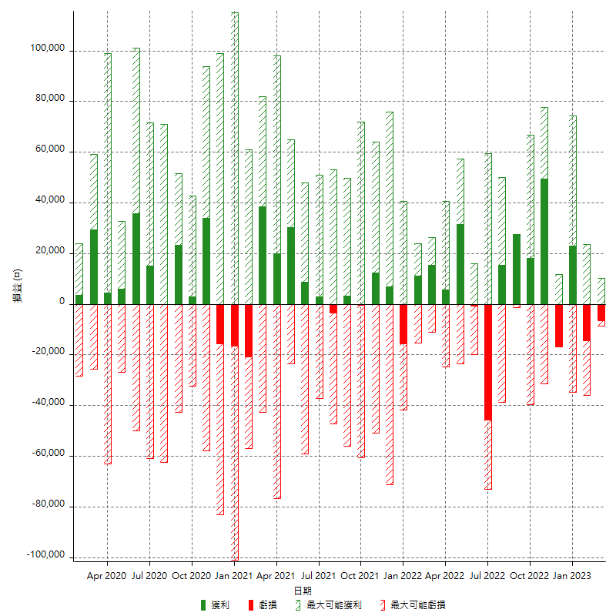

每月獲利和虧損 (%)

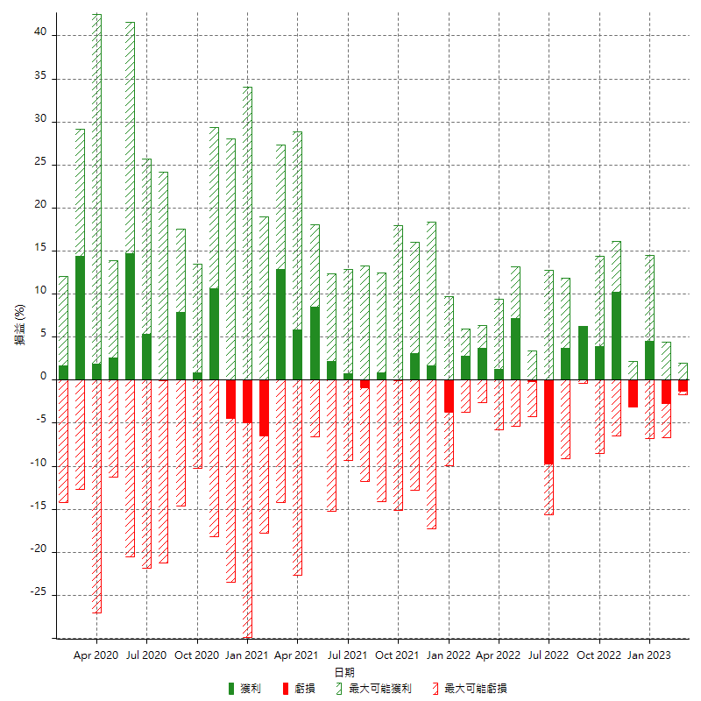

每月累積淨利

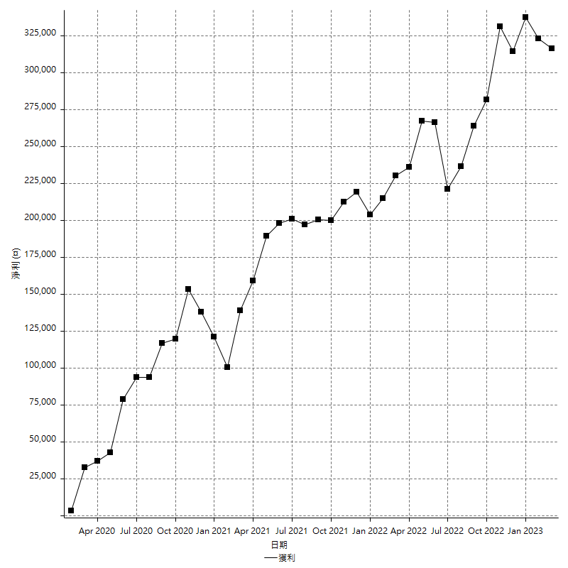

每月平均獲利

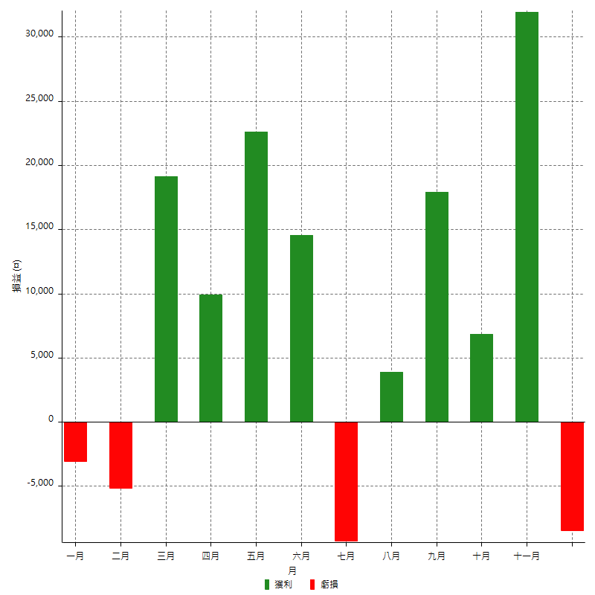

年獲利和虧損

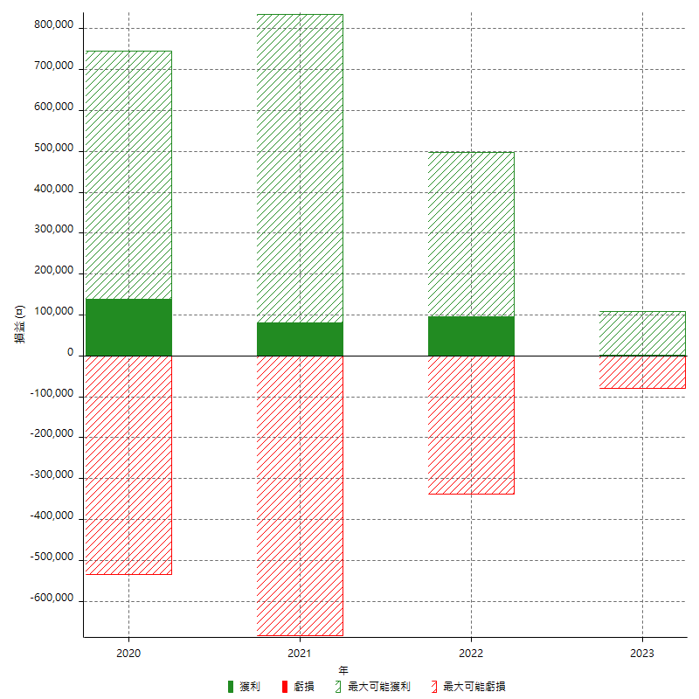

年獲利和虧損 (%)

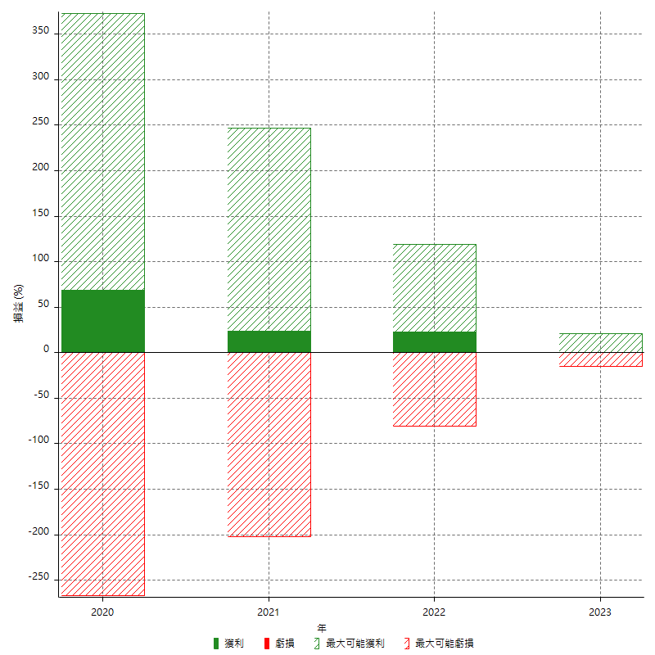

每年累積淨利

